策略分析
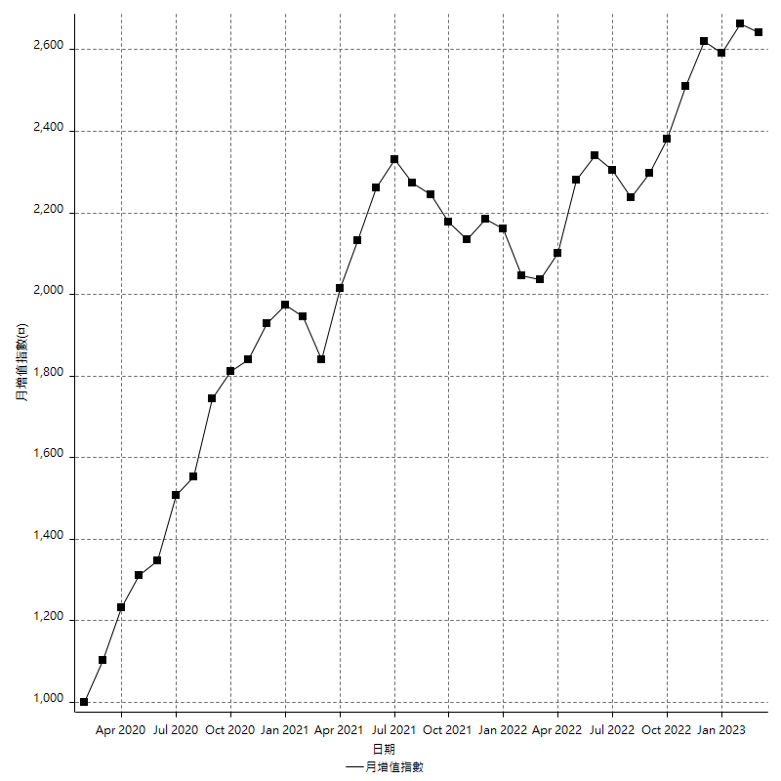
策略績效總結果

 | 所有交易 | 多單 | 空單
淨利 | 321800 | 37200 | 284600
毛利 | 1265000 | 45800 | 1219200
毛損 | -943200 | -8600 | -934600
調整後淨利 | 147409.77647 | -1266.6088965 | 113240.43463
調整後毛利 | 1171488.5092 | 13414.509422 | 1128577.5777
調整後毛損 | -1024078.7328 | -14681.118318 | -1015337.1431
特定淨利 | -4400 | -1600 | -2800
特定毛利 | 938800 | 7000 | 931800
特定毛損 | -943200 | -8600 | -934600
帳戶所需金額 | 65400 | 8600 | 65200
帳戶報酬 | 492.04892966 | 432.55813953 | 436.50306748
初始資本報酬 | 160.9 | 18.6 | 142.3
最大策略虧損 | -73200 | -25000 | -72000
最大策略虧損 (%) | -18.00976801 | -9.6749226006 | -18.60609832
最大平倉交易虧損 | -65400 | -8600 | -65200
最大平倉交易虧損 (%) | -14.890965732 | -3.4987794955 | -15.276893698
最大的策略虧損報酬 | 4.3961748634 | 1.488 | 3.9527777778
獲利因子 | 1.3411789652 | 5.3255813953 | 1.3045153007
調整獲利因子 | 1.1439437924 | -0.9137253124 | 1.1115298848
特定獲利因子 | -0.99533502969 | -0.81395348837 | -0.99700406591
最大持有契約數量 | 1 | 1 | 1
滑價支付 | 90000 | 1600 | 88400
佣金支付 | 0 | 0 | 0
未平倉部位損益 | n/a | n/a | n/a
年報酬率 | 52.238511961 | 6.0387589961 | 46.199752965
月報酬率 | 4.3532093301 | 0.50322991634 | 3.8499794137
買進持有績效 | 71211.34461 | 66319.939602 | 71211.34461
平均月報酬 | 8468.4210526
月報酬的標準差 | 16239.443228

績效比率

成長潛力比(Upside Potential Ratio) | 120.03481525
夏普比率 | 0.56726178
索丁諾比率 | 1.6859700668
Fouse 比率 | 0.025932582907
Calmar 比率 | 0.0071557971014
Sterling 比率 | 0.0019643828098
淨利/最大損失百分比 | 3830.952381
淨利/最大交易績效拉回百分比 | 4022.5
淨利/最大策略績效拉回百分比 | 439.61748634
特定淨利/最大損失百分比 | -52.380952381
特定淨利/最大交易績效拉回百分比 | -55
特定淨利/最大策略績效拉回百分比 | -6.0109289617
調整後淨利/最大損失百分比 | 1754.8782913
調整後淨利/最大交易績效拉回百分比 | 1842.6222059
調整後淨利/最大策略績效拉回百分比 | 201.37947605

時間分析

交易期間 | 3 Yrs, 1 Mth, 3 Dys, 11 Mins
策略在市場的時間 | 11 Dys, 1 Hr, 58 Mins
策略在市場的時間百分比 | 0.98505503975
最長的持平期間 | 28 Dys, 20 Hrs, 2 Mins
最大獲利日期 | 2022-04-11
最大虧損日期 | 2020-02-12
最大策略虧損日期 | 2/17/22
最大平倉交易虧損日期 | 2/17/22

詳細權益曲線

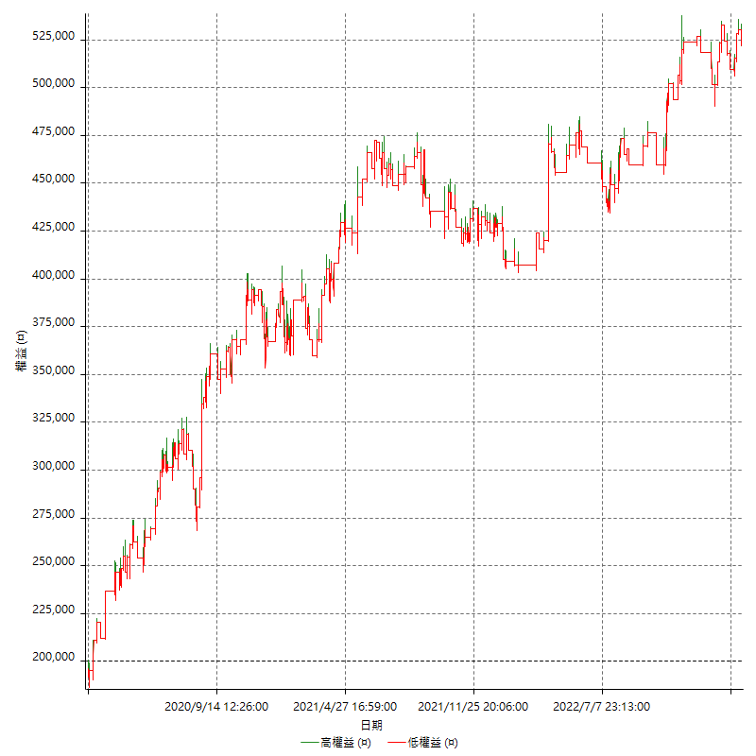

詳細權益曲線及績效拉回

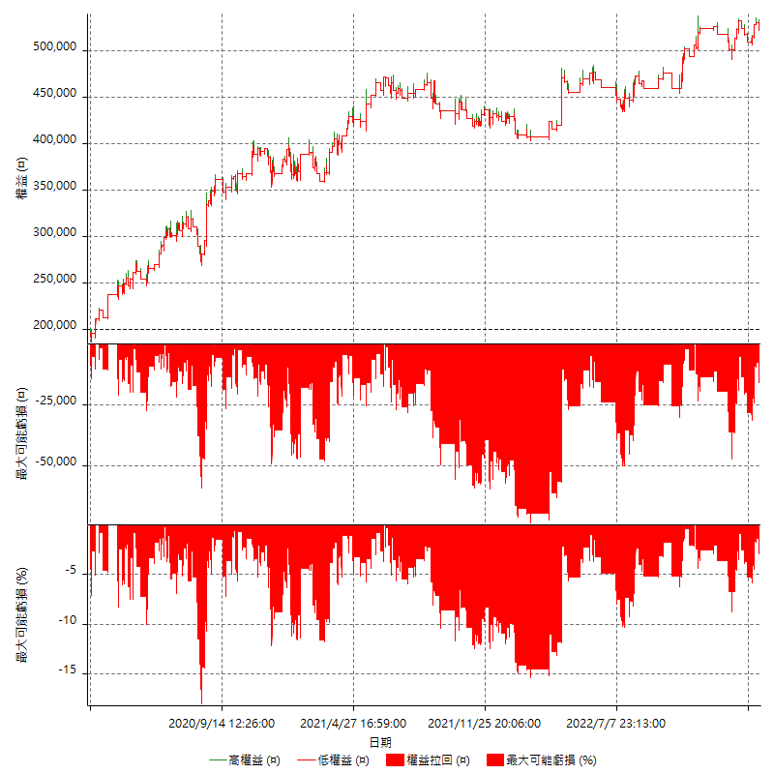

多單詳細權益曲線

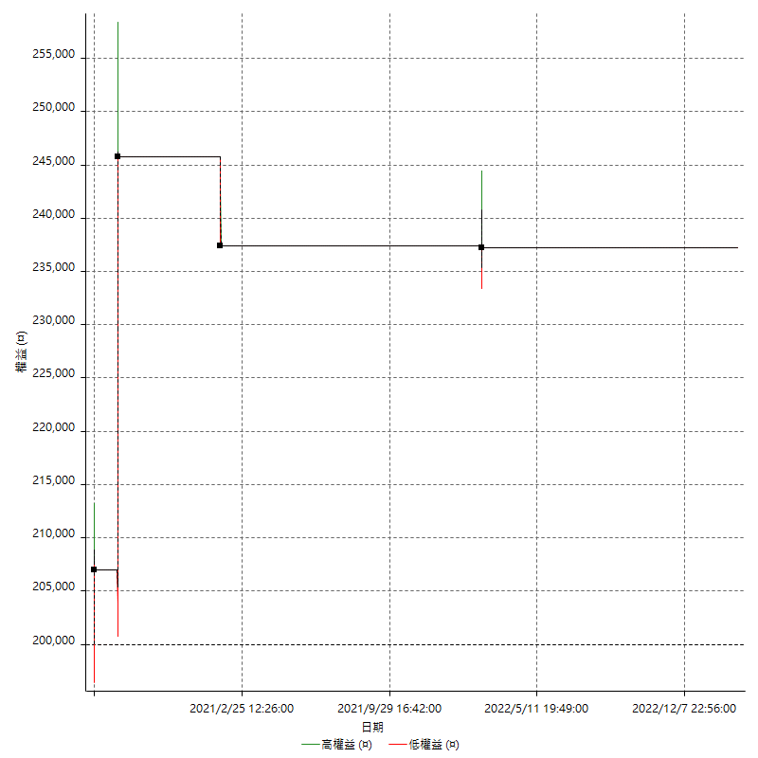

空單詳細權益曲線

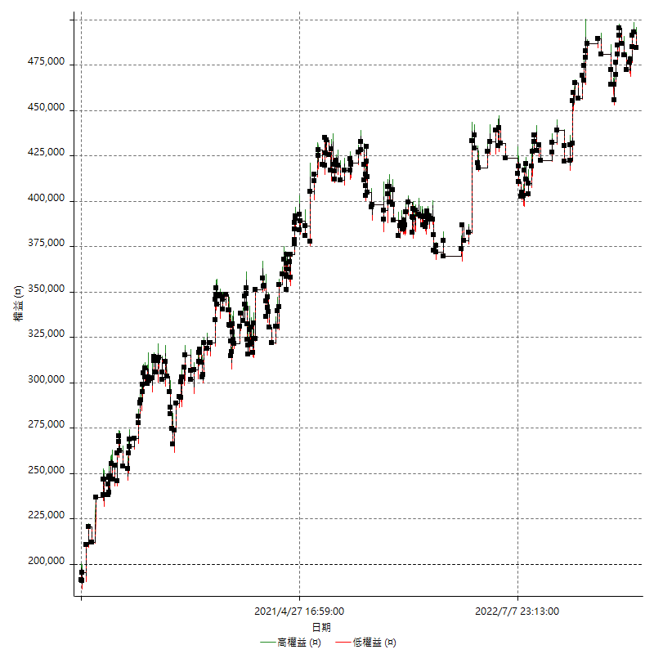

權益增加 & 拉回

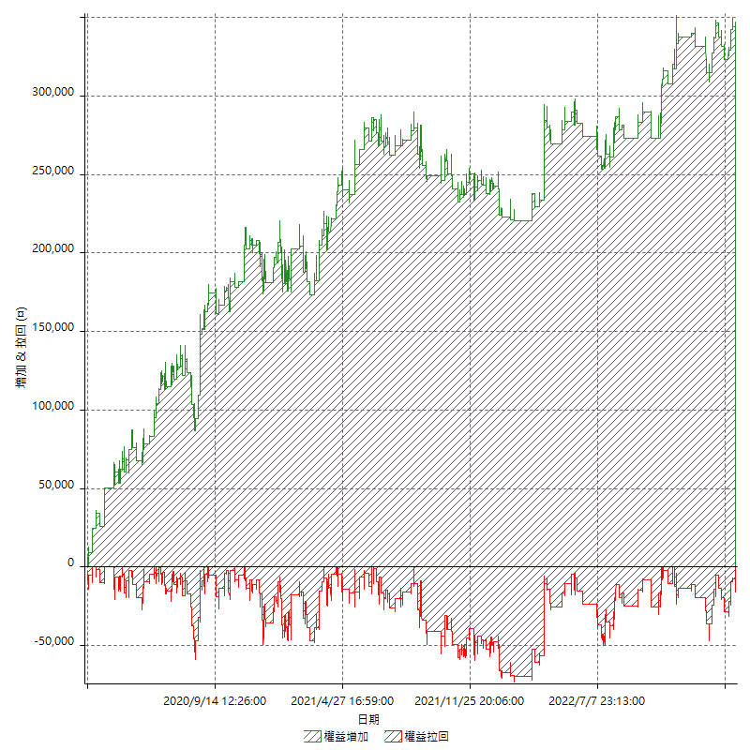

權益增加 & 拉回(%)

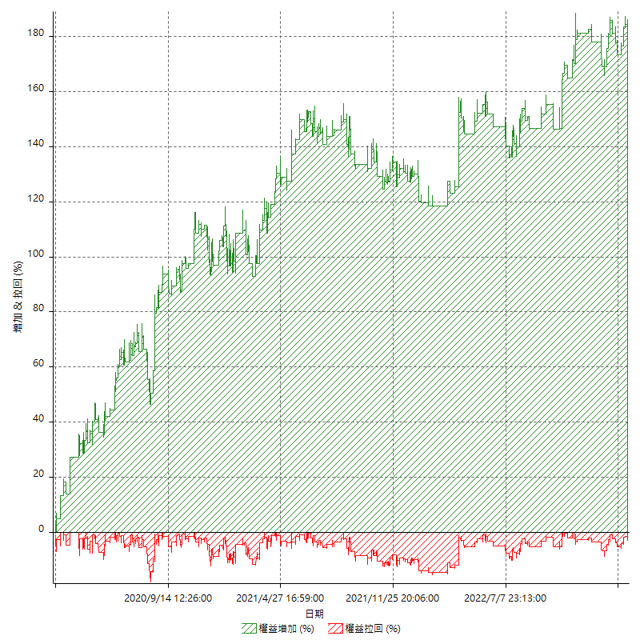

平倉權益曲線

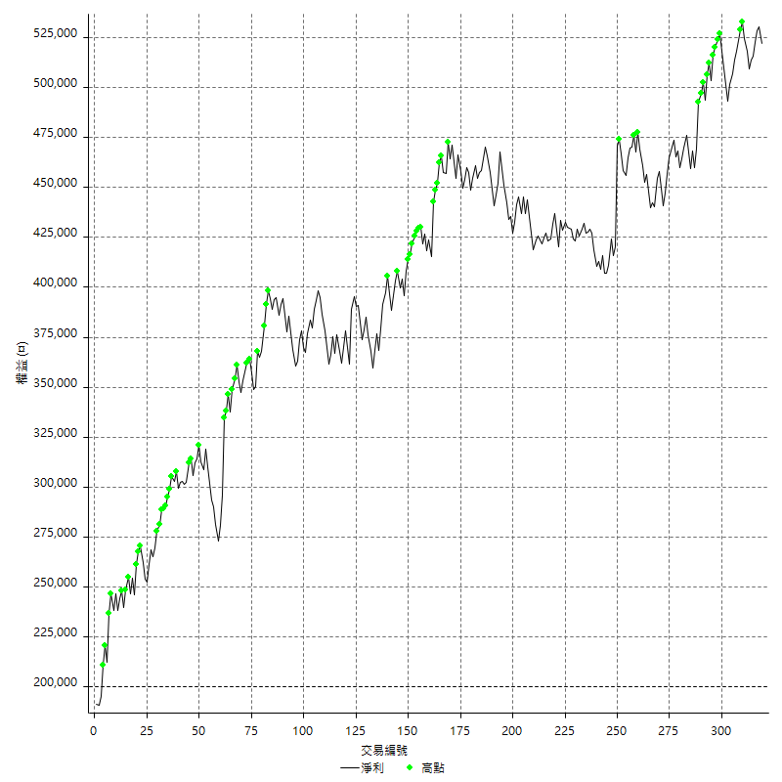

平倉權益曲線及績效拉回

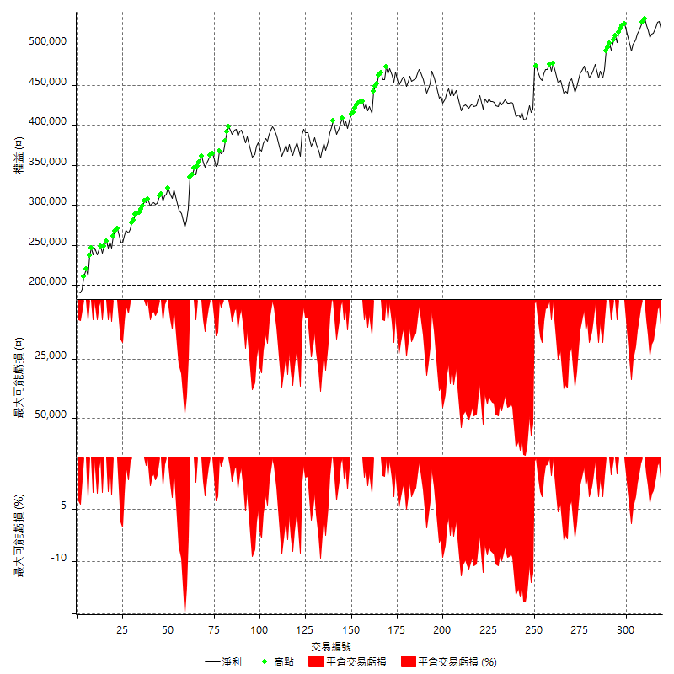

買進持有績效



月增值指數

交易分析
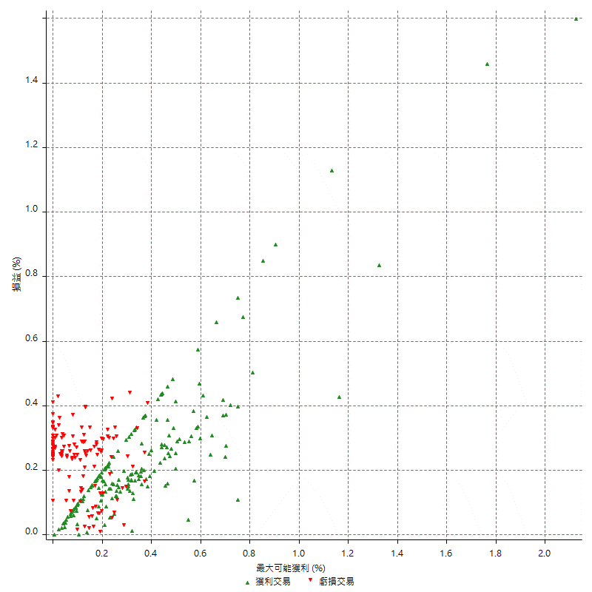
總交易分析

 | 所有交易 | 多單 | 空單
交易總次數 | 319 | 4 | 315
未平倉交易總數量 | 0 | 0 | 0
獲利交易次數 | 183 | 2 | 181
虧損交易次數 | 136 | 2 | 134
勝率 | 57.36677116 | 50 | 57.46031746
平均交易(獲利 & 虧損) | 1008.7774295 | 9300 | 903.49206349
平均獲利交易 | 6912.568306 | 22900 | 6735.9116022
平均虧損交易 | -6935.2941176 | -4300 | -6974.6268657
平均獲利/平均虧損 比率 | -0.99672316541 | 5.3255813953 | -0.9657737585
最大的交易獲利 | 50600 | 38800 | 50600
最大的交易虧損 | -8400 | -8400 | -8400
平倉交易的平均K棒數 | 3.7 | 3.3 | 3.7
獲利平倉交易的平均K棒數 | 3.5 | 3 | 3.5
虧損平倉交易的平均K棒數 | 4 | 3.5 | 4
平倉交易間的平均K棒數 | n/a | n/a | n/a
獲利平倉交易間的平均K棒數 | 282.8 | 26192.5 | 286
虧損平倉交易間的平均K棒數 | 381.3 | 26192 | 387

極端交易

 | 全部 | 正 | 負
1 Std. Deviation of Avg. Trade | 8398.1832835 | 6024.7662364 | 2525.4711159
平均交易金額 +1標準差 | 9406.9607129 | 12937.334542 | -4409.8230017
平均交易金額 -1標準差 | -7389.405854 | 887.80206966 | -9460.7652336
極端交易次數 | 15 | 15 | 0
極端交易損益比 |  | 326200

最大獲利/最大虧損

 | 最大可能獲利 | 最大可能虧損
最大值 | 61000 | -8000
最大值日期 | 2022-04-11 | 2020-02-12
平均值 | 7266.4576803 | -4726.645768
最大值 (%) | 2.1243180691 | -0.4158004158
最大值 (%) 日期 | 2020-08-20 | 2020-03-26
平均值 (%) | 0.25326618838 | -0.16063216709
1標準差 | 7066.4303161 | 2944.6057231
平均交易金額 +1標準差 | 14332.887996 | -1782.0400449
平均交易金額 -1標準差 | 200.02736414 | -7671.2514912

交易序列分析

Z值 | -0.40559373868
信賴界限 | 0.314959267
策略精確預期 | 1008.7774295
最大連續獲利交易次數 | 9
最大連續虧損交易次數 | 6
最大連續獲利金額 | 73000
最大連續虧損金額 | -45600
最大連續獲利 (%) | 26.720351391
最大連續虧損 (%) | -14.303638645

交易序列統計量

連續獲利 | 序列編號 | 序列的平均獲利 | 下筆交易的平均虧損
1 | 26 | 6707.6923077 | -7400
2 | 23 | 6878.2608696 | -6060.8695652
3 | 13 | 7558.974359 | -7892.3076923
4 | 7 | 6728.5714286 | -6942.8571429
5 | 4 | 8830 | -8400
7 | 1 | 5657.1428571 | -8400
8 | 1 | 4300 | -8400
9 | 1 | 4488.8888889 | -2400
連續虧損 | 序列編號 | 序列的平均虧損 | 下筆交易的平均獲利
1 | 42 | -6942.8571429 | 7366.6666667
2 | 21 | -6785.7142857 | 7857.1428571
3 | 8 | -7450 | 5650
4 | 3 | -8050 | 5133.3333333
5 | 2 | -4560 | 5500
6 | 1 | -7600 | 7600

總交易

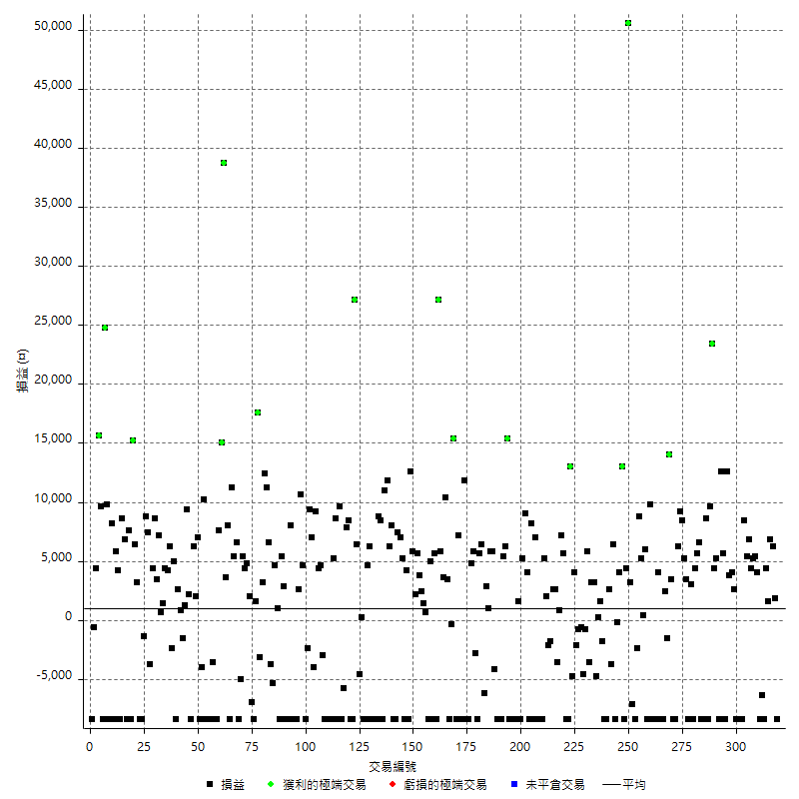

獲利交易

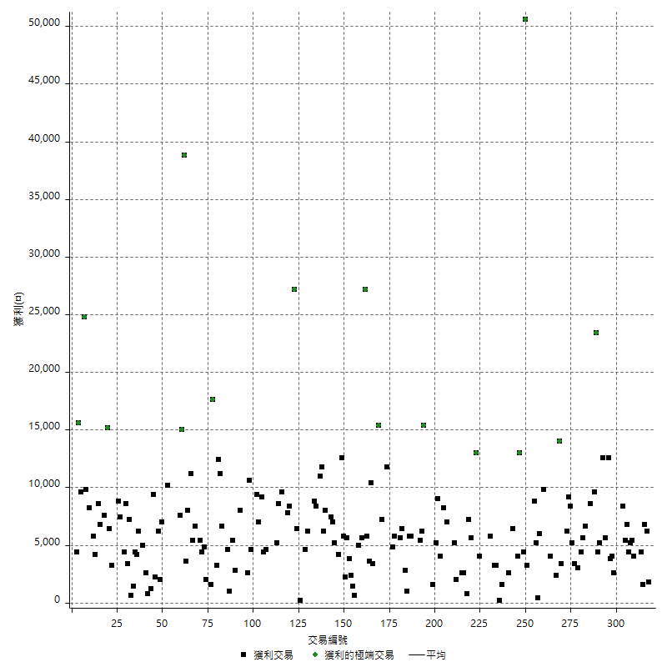

虧損交易

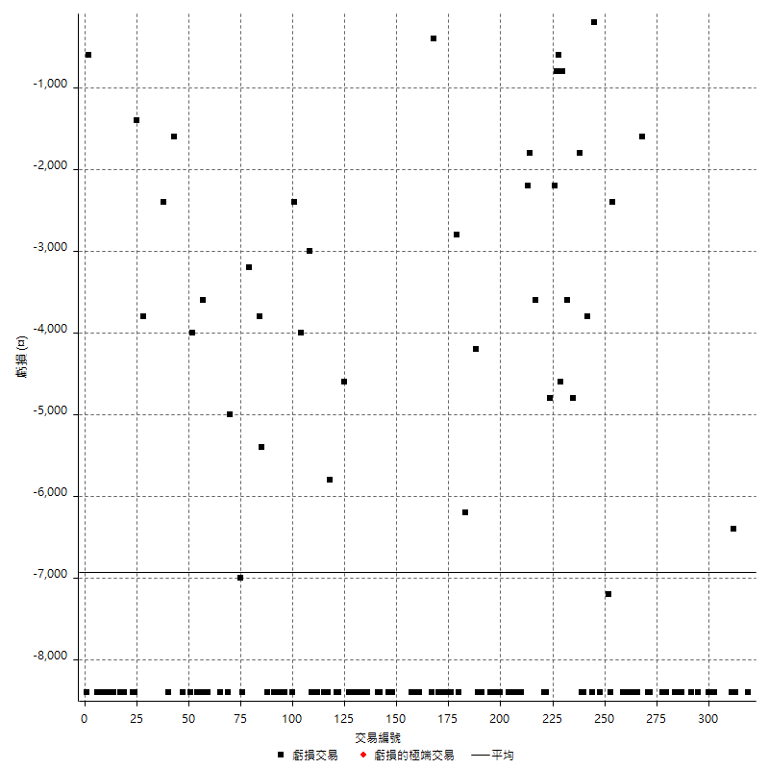

最大可能虧損

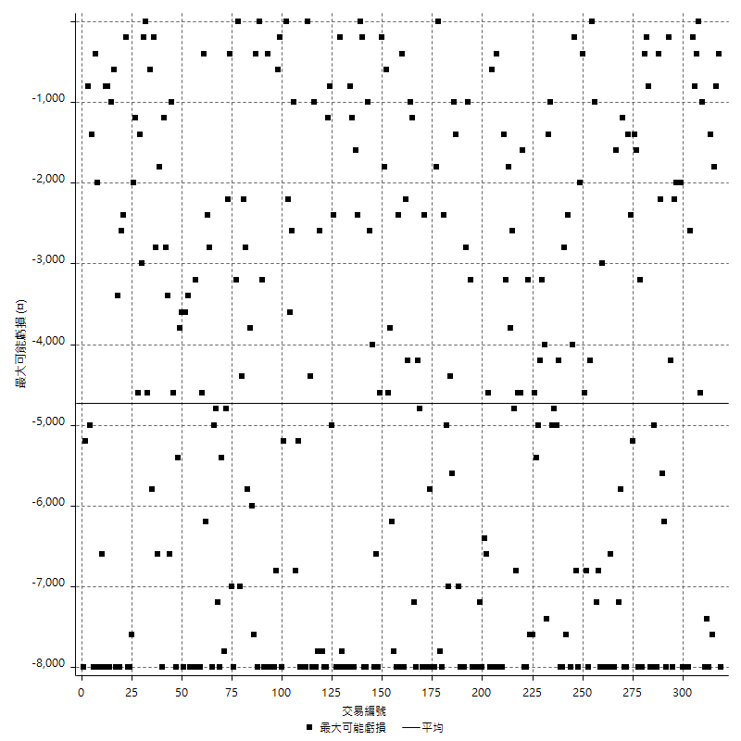

虧損的損益

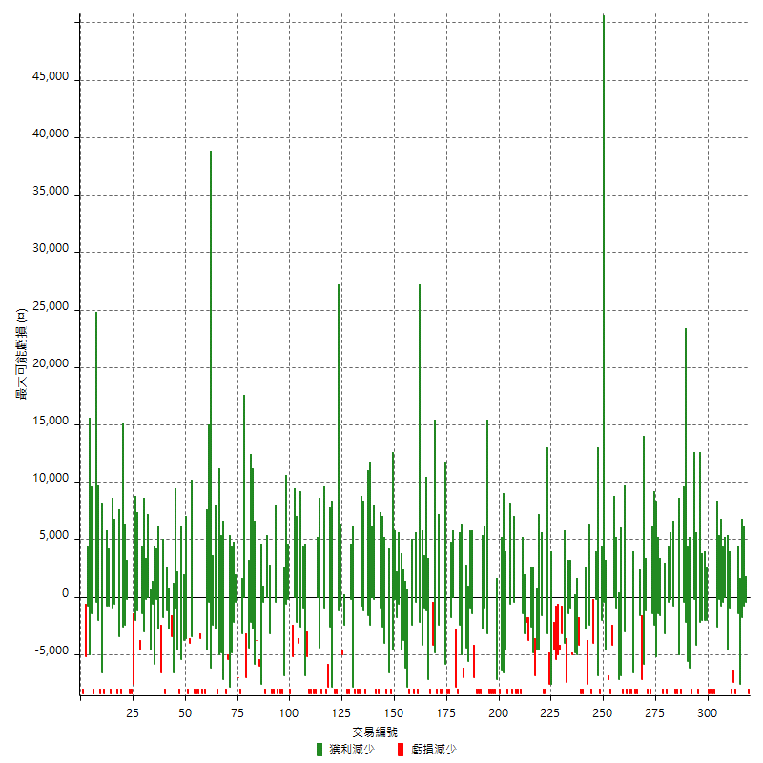

最大虧損幅度

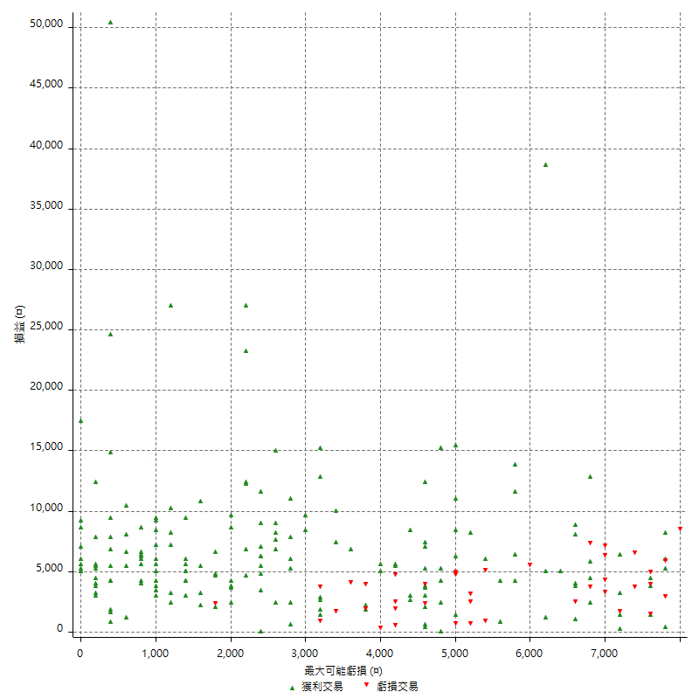

最大虧損幅度 (%)

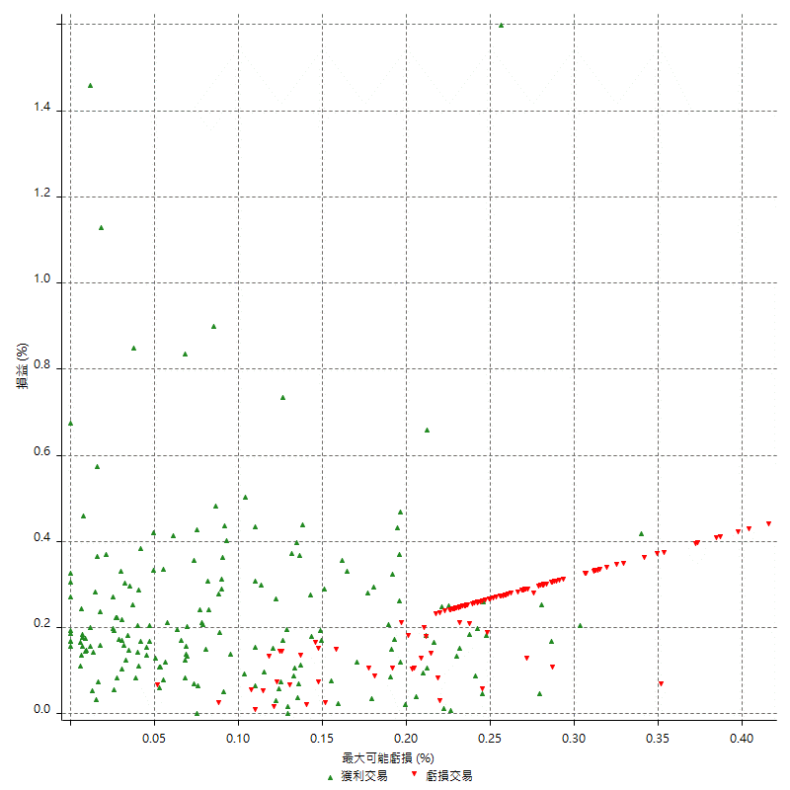

最大可能獲利

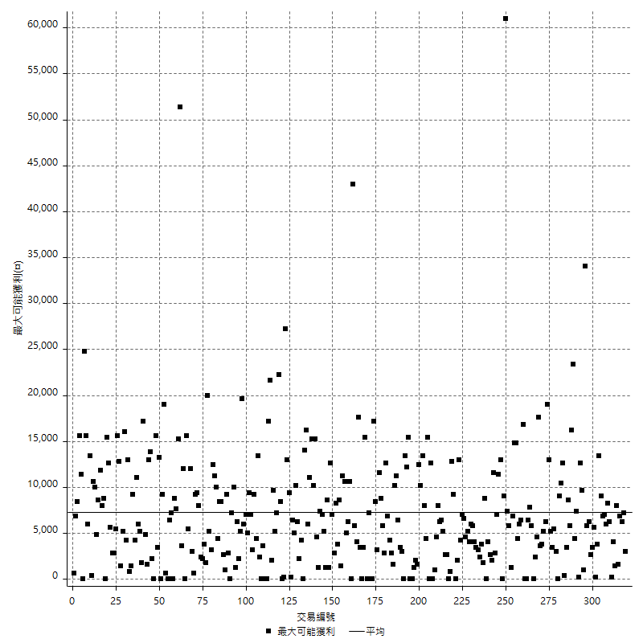

獲利的損益

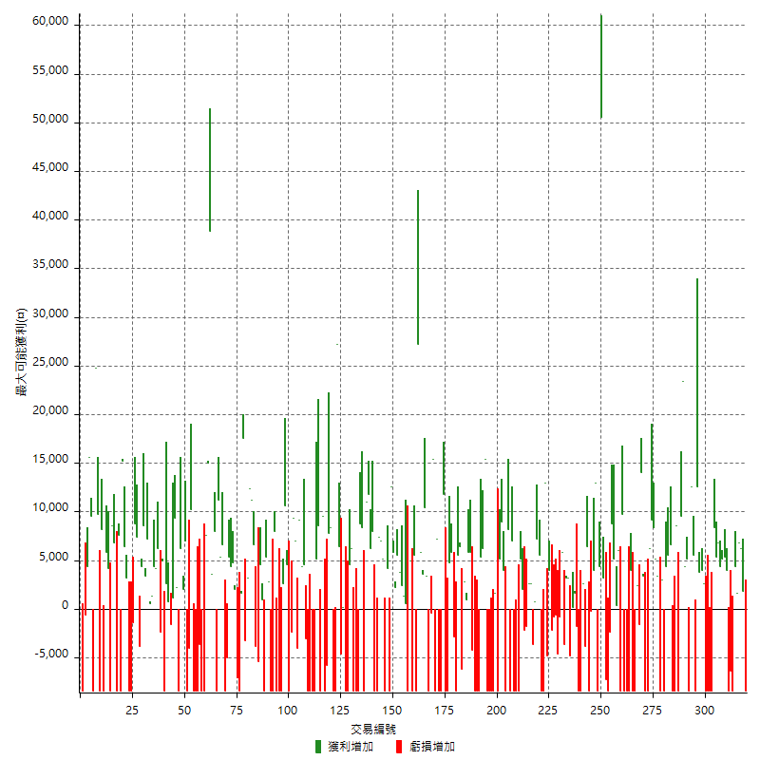

最大獲利幅度

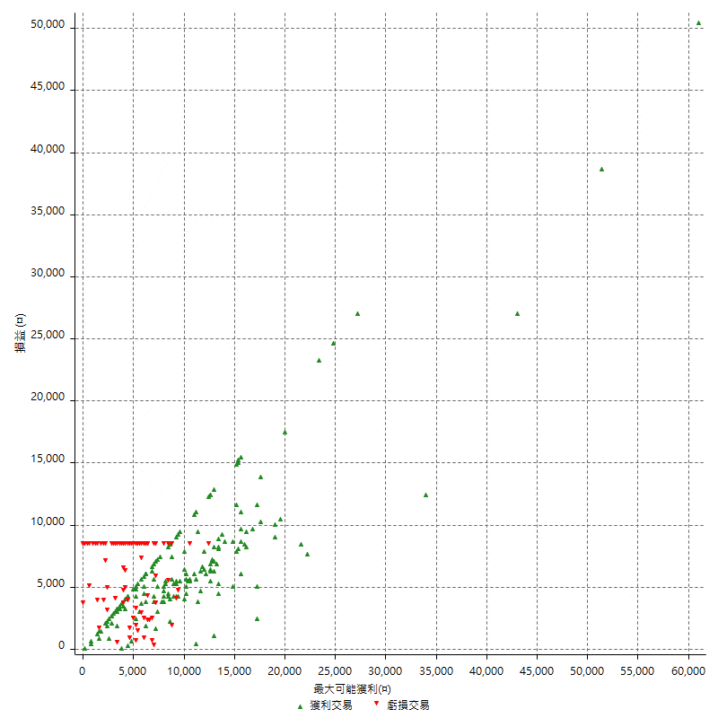

最大獲利幅度 (%)

週期性分析
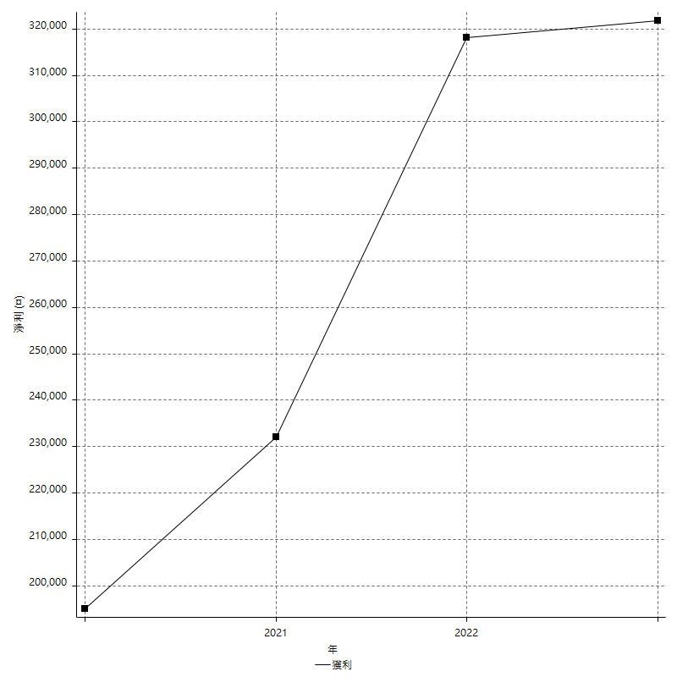
Daily Period Analysis

期間 | 獲利(¤) | 獲利(%) | 毛利 | 毛損 | 交易次數 | 勝率
2023-03-07 | -8400 | -1.5843078084 | 0 | -8400 | 1 | 0
2023-03-02 | 1800 | 0.34065102195 | 1800 | 0 | 1 | 100
2023-02-24 | 13000 | 2.5223127668 | 13000 | 0 | 2 | 100
2023-02-21 | 6000 | 1.1778563015 | 6000 | 0 | 2 | 100
2023-02-14 | -8400 | -1.6222479722 | 0 | -8400 | 1 | 0
2023-02-09 | -6400 | -1.2209080504 | 0 | -6400 | 1 | 0
2023-02-03 | -8400 | -1.5771686068 | 0 | -8400 | 1 | 0
2023-01-31 | 9400 | 1.7966360856 | 9400 | 0 | 2 | 100
2023-01-17 | 9600 | 1.8691588785 | 9600 | 0 | 2 | 100
2023-01-13 | 12200 | 2.4331870762 | 12200 | 0 | 2 | 100
2023-01-10 | 0 | 0 | 8400 | -8400 | 2 | 50
2023-01-04 | -16800 | -3.2419915091 | 0 | -16800 | 2 | 0
2022-12-15 | -8400 | -1.5951386251 | 0 | -8400 | 1 | 0
2022-12-09 | 2600 | 0.49618320611 | 2600 | 0 | 1 | 100
2022-11-18 | 4000 | 0.76923076923 | 4000 | 0 | 1 | 100
2022-11-16 | 16400 | 3.2565528197 | 16400 | 0 | 2 | 100
2022-11-14 | -2800 | -0.55292259084 | 5600 | -8400 | 2 | 50
2022-11-10 | 12600 | 2.5516403402 | 12600 | 0 | 1 | 100
2022-11-02 | -8400 | -1.6726403823 | 0 | -8400 | 1 | 0
2022-10-26 | 5200 | 1.046277666 | 5200 | 0 | 1 | 100
2022-10-24 | 4400 | 0.89321965083 | 4400 | 0 | 1 | 100
2022-10-21 | 33000 | 7.180156658 | 33000 | 0 | 2 | 100
2022-10-18 | 200 | 0.043535045712 | 8600 | -8400 | 2 | 50
2022-10-05 | -16800 | -3.5279294414 | 0 | -16800 | 2 | 0
2022-09-21 | 6600 | 1.405451448 | 6600 | 0 | 1 | 100
2022-09-13 | 10000 | 2.1758050479 | 10000 | 0 | 2 | 100
2022-08-19 | -8400 | -1.7948717949 | 0 | -8400 | 1 | 0
2022-08-17 | 3000 | 0.64516129032 | 3000 | 0 | 1 | 100
2022-08-12 | -8400 | -1.7743979721 | 0 | -8400 | 1 | 0
2022-08-08 | 8600 | 1.8502581756 | 8600 | 0 | 2 | 100
2022-08-04 | 8400 | 1.8404907975 | 8400 | 0 | 1 | 100
2022-08-03 | 9200 | 2.0572450805 | 9200 | 0 | 1 | 100
2022-07-28 | -2200 | -0.48954161104 | 6200 | -8400 | 2 | 50
2022-07-22 | -5000 | -1.1003521127 | 3400 | -8400 | 2 | 50
2022-07-20 | 14000 | 3.178928247 | 14000 | 0 | 1 | 100
2022-07-19 | -1600 | -0.36199095023 | 0 | -1600 | 1 | 0
2022-07-15 | 2400 | 0.54595086442 | 2400 | 0 | 1 | 100
2022-07-14 | -8400 | -1.875 | 0 | -8400 | 1 | 0
2022-07-08 | -4400 | -0.97259062776 | 4000 | -8400 | 2 | 50
2022-07-07 | -8400 | -1.8229166667 | 0 | -8400 | 1 | 0
2022-06-15 | -8400 | -1.7902813299 | 0 | -8400 | 1 | 0
2022-06-06 | -8400 | -1.7587939698 | 0 | -8400 | 1 | 0
2022-06-01 | 9800 | 2.0949123557 | 9800 | 0 | 1 | 100
2022-05-31 | -8400 | -1.7639647207 | 0 | -8400 | 1 | 0
2022-05-26 | 6000 | 1.2760527435 | 6000 | 0 | 1 | 100
2022-05-16 | 5600 | 1.2053379251 | 5600 | 0 | 2 | 100
2022-05-11 | 8800 | 1.9306713471 | 8800 | 0 | 1 | 100
2022-04-21 | -2400 | -0.52378873854 | 0 | -2400 | 1 | 0
2022-04-20 | -8400 | -1.8002571796 | 0 | -8400 | 1 | 0
2022-04-14 | -4000 | -0.84997875053 | 3200 | -7200 | 2 | 50
2022-04-11 | 50600 | 12.047619048 | 50600 | 0 | 1 | 100
2022-03-31 | 4400 | 1.0587102984 | 4400 | 0 | 1 | 100
2022-03-23 | -8400 | -1.9811320755 | 0 | -8400 | 1 | 0
2022-03-18 | 17000 | 4.1769041769 | 17000 | 0 | 2 | 100
2022-02-17 | -200 | -0.049115913556 | 0 | -200 | 1 | 0
2022-02-10 | -2000 | -0.48875855327 | 6400 | -8400 | 2 | 50
2022-01-18 | -1200 | -0.29239766082 | 2600 | -3800 | 2 | 50
2022-01-13 | -16800 | -3.9325842697 | 0 | -16800 | 2 | 0
2022-01-12 | -1800 | -0.41958041958 | 0 | -1800 | 1 | 0
2022-01-05 | 1800 | 0.42134831461 | 1800 | 0 | 2 | 100
2022-01-03 | -4800 | -1.1111111111 | 0 | -4800 | 1 | 0
2021-12-30 | 6400 | 1.5037593985 | 6400 | 0 | 2 | 100
2021-12-29 | 2200 | 0.51960321209 | 5800 | -3600 | 2 | 50
2021-12-28 | -800 | -0.1885902876 | 0 | -800 | 1 | 0
2021-12-22 | -5200 | -1.210992082 | 0 | -5200 | 2 | 0
2021-12-17 | -800 | -0.1859600186 | 0 | -800 | 1 | 0
2021-12-15 | -2200 | -0.50878815911 | 0 | -2200 | 1 | 0
2021-12-08 | 4000 | 0.93370681606 | 4000 | 0 | 1 | 100
2021-12-03 | 8200 | 1.9514516897 | 13000 | -4800 | 2 | 50
2021-12-02 | -16800 | -3.8443935927 | 0 | -16800 | 2 | 0
2021-11-25 | 5600 | 1.2980992119 | 5600 | 0 | 1 | 100
2021-11-19 | 7200 | 1.6973125884 | 7200 | 0 | 1 | 100
2021-11-18 | 800 | 0.18894662258 | 800 | 0 | 1 | 100
2021-11-17 | -1000 | -0.2356267672 | 2600 | -3600 | 2 | 50
2021-11-16 | 800 | 0.18885741265 | 2600 | -1800 | 2 | 50
2021-11-12 | -200 | -0.047192071732 | 2000 | -2200 | 2 | 50
2021-11-10 | 5200 | 1.2422360248 | 5200 | 0 | 1 | 100
2021-11-08 | -8400 | -1.9672131148 | 0 | -8400 | 1 | 0
2021-10-28 | -8400 | -1.9292604502 | 0 | -8400 | 1 | 0
2021-10-27 | -1400 | -0.32051282051 | 7000 | -8400 | 2 | 50
2021-10-21 | -8400 | -1.8867924528 | 0 | -8400 | 1 | 0
2021-10-20 | -200 | -0.044903457566 | 8200 | -8400 | 2 | 50
2021-10-18 | 13000 | 3.0064754857 | 13000 | 0 | 2 | 100
2021-10-08 | -3200 | -0.73461891644 | 5200 | -8400 | 2 | 50
2021-09-14 | 1600 | 0.36866359447 | 1600 | 0 | 1 | 100
2021-09-13 | -8400 | -1.8987341772 | 0 | -8400 | 1 | 0
2021-09-06 | -16800 | -3.6585365854 | 0 | -16800 | 2 | 0
2021-09-03 | -8400 | -1.7964071856 | 0 | -8400 | 1 | 0
2021-09-02 | 21600 | 4.8430493274 | 21600 | 0 | 2 | 100
2021-09-01 | -3000 | -0.66815144766 | 5400 | -8400 | 2 | 50
2021-08-30 | -16800 | -3.6066981537 | 0 | -16800 | 2 | 0
2021-08-24 | 1600 | 0.34467901766 | 5800 | -4200 | 2 | 50
2021-08-19 | 5800 | 1.2652705061 | 5800 | 0 | 1 | 100
2021-08-05 | 3800 | 0.83589969204 | 3800 | 0 | 2 | 100
2021-08-03 | 200 | 0.044014084507 | 6400 | -6200 | 2 | 50
2021-07-23 | 5600 | 1.247771836 | 5600 | 0 | 1 | 100
2021-07-15 | -8400 | -1.8372703412 | 0 | -8400 | 1 | 0
2021-07-12 | -2800 | -0.60869565217 | 0 | -2800 | 1 | 0
2021-07-08 | 5800 | 1.2769704976 | 5800 | 0 | 1 | 100
2021-07-06 | -3600 | -0.78636959371 | 4800 | -8400 | 2 | 50
2021-07-01 | -8400 | -1.8018018018 | 0 | -8400 | 1 | 0
2021-06-29 | 11800 | 2.5968309859 | 11800 | 0 | 1 | 100
2021-06-28 | -8400 | -1.8150388937 | 0 | -8400 | 1 | 0
2021-06-24 | -8400 | -1.7826825127 | 0 | -8400 | 1 | 0
2021-06-18 | -1200 | -0.25402201524 | 7200 | -8400 | 2 | 50
2021-06-16 | 15000 | 3.2794053345 | 15400 | -400 | 2 | 50
2021-06-10 | -8400 | -1.8033490769 | 0 | -8400 | 1 | 0
2021-06-02 | 13800 | 3.0530973451 | 13800 | 0 | 2 | 100
2021-05-26 | 9400 | 2.1238138274 | 9400 | 0 | 2 | 100
2021-05-19 | 18800 | 4.4360547428 | 27200 | -8400 | 2 | 50
2021-05-10 | -2800 | -0.65635255509 | 5600 | -8400 | 2 | 50
2021-04-28 | 5000 | 1.1859582543 | 5000 | 0 | 1 | 100
2021-04-27 | -7800 | -1.816488123 | 600 | -8400 | 2 | 50
2021-04-20 | 3800 | 0.89285714286 | 3800 | 0 | 2 | 100
2021-04-19 | 9400 | 2.2585295531 | 9400 | 0 | 2 | 100
2021-04-16 | 8000 | 1.9598236159 | 8000 | 0 | 2 | 100
2021-04-09 | 4200 | 1.0396039604 | 12600 | -8400 | 2 | 50
2021-04-08 | 4200 | 1.0505252626 | 4200 | 0 | 1 | 100
2021-04-01 | -3200 | -0.79404466501 | 5200 | -8400 | 2 | 50
2021-03-31 | 14400 | 3.7056098816 | 14400 | 0 | 2 | 100
2021-03-30 | -16800 | -4.1440552541 | 0 | -16800 | 2 | 0
2021-03-25 | 8000 | 2.0130850528 | 8000 | 0 | 1 | 100
2021-03-23 | 6200 | 1.5848670757 | 6200 | 0 | 1 | 100
2021-03-17 | 22800 | 6.1889250814 | 22800 | 0 | 2 | 100
2021-03-12 | 0 | 0 | 8400 | -8400 | 2 | 50
2021-03-10 | 8800 | 2.447163515 | 8800 | 0 | 1 | 100
2021-03-03 | -8400 | -2.2826086957 | 0 | -8400 | 1 | 0
2021-02-24 | -8400 | -2.2316684378 | 0 | -8400 | 1 | 0
2021-02-23 | -8400 | -2.182952183 | 0 | -8400 | 1 | 0
2021-02-22 | 10800 | 2.8877005348 | 10800 | 0 | 2 | 100
2021-02-18 | -16800 | -4.2988741044 | 0 | -16800 | 2 | 0
2021-02-05 | 200 | 0.05120327701 | 200 | 0 | 1 | 100
2021-02-03 | 1800 | 0.46296296296 | 6400 | -4600 | 2 | 50
2021-01-20 | 18800 | 5.0810810811 | 27200 | -8400 | 2 | 50
2021-01-18 | -8400 | -2.2198731501 | 0 | -8400 | 1 | 0
2021-01-15 | 16200 | 4.4726670348 | 16200 | 0 | 2 | 100
2021-01-14 | -5800 | -1.5760869565 | 0 | -5800 | 1 | 0
2021-01-12 | 1200 | 0.32715376227 | 9600 | -8400 | 2 | 50
2021-01-11 | -8400 | -2.2388059701 | 0 | -8400 | 1 | 0
2021-01-08 | 8600 | 2.3458810693 | 8600 | 0 | 1 | 100
2021-01-06 | -3200 | -0.86533261222 | 5200 | -8400 | 2 | 50
2021-01-05 | -16800 | -4.3455768236 | 0 | -16800 | 2 | 0
2021-01-04 | -8400 | -2.1265822785 | 0 | -8400 | 1 | 0
2020-12-31 | 1600 | 0.406710727 | 4600 | -3000 | 2 | 50
2020-12-29 | 13600 | 3.5808320169 | 13600 | 0 | 2 | 100
2020-12-25 | -4000 | -1.0422094841 | 0 | -4000 | 1 | 0
2020-12-22 | 7000 | 1.8577494692 | 7000 | 0 | 1 | 100
2020-12-21 | 9400 | 2.558519325 | 9400 | 0 | 1 | 100
2020-12-09 | -2400 | -0.64899945917 | 0 | -2400 | 1 | 0
2020-12-08 | -8400 | -2.221047065 | 0 | -8400 | 1 | 0
2020-12-07 | 15200 | 4.1873278237 | 15200 | 0 | 2 | 100
2020-12-04 | 2600 | 0.72142064373 | 2600 | 0 | 1 | 100
2020-12-03 | -8400 | -2.2776572668 | 0 | -8400 | 1 | 0
2020-12-02 | -16800 | -4.356846473 | 0 | -16800 | 2 | 0
2020-11-30 | -400 | -0.10362694301 | 8000 | -8400 | 2 | 50
2020-11-27 | -8400 | -2.1298174442 | 0 | -8400 | 1 | 0
2020-11-24 | 2800 | 0.71501532176 | 2800 | 0 | 1 | 100
2020-11-17 | -3000 | -0.76026355803 | 5400 | -8400 | 2 | 50
2020-11-12 | 5600 | 1.4395886889 | 5600 | 0 | 2 | 100
2020-11-06 | -5400 | -1.369168357 | 0 | -5400 | 1 | 0
2020-11-05 | 2800 | 0.71501532176 | 6600 | -3800 | 2 | 50
2020-11-04 | 23600 | 6.4130434783 | 23600 | 0 | 2 | 100
2020-10-26 | 3200 | 0.87719298246 | 3200 | 0 | 1 | 100
2020-10-20 | -3200 | -0.86956521739 | 0 | -3200 | 1 | 0
2020-10-13 | 17600 | 5.0228310502 | 17600 | 0 | 1 | 100
2020-10-12 | 1600 | 0.45871559633 | 1600 | 0 | 1 | 100
2020-10-08 | -8400 | -2.3516237402 | 0 | -8400 | 1 | 0
2020-10-07 | -7000 | -1.9220208677 | 0 | -7000 | 1 | 0
2020-10-05 | 2000 | 0.55218111541 | 2000 | 0 | 1 | 100
2020-09-29 | 9200 | 2.6062322946 | 9200 | 0 | 2 | 100
2020-09-21 | 5400 | 1.5535097814 | 5400 | 0 | 1 | 100
2020-09-15 | -13400 | -3.7119113573 | 0 | -13400 | 2 | 0
2020-09-03 | 6600 | 1.8623024831 | 6600 | 0 | 1 | 100
2020-09-02 | 5400 | 1.547277937 | 5400 | 0 | 1 | 100
2020-08-27 | 11200 | 3.315571344 | 11200 | 0 | 1 | 100
2020-08-26 | -400 | -0.11827321112 | 8000 | -8400 | 2 | 50
2020-08-24 | 3600 | 1.0759115362 | 3600 | 0 | 1 | 100
2020-08-20 | 38800 | 13.116970926 | 38800 | 0 | 1 | 100
2020-08-18 | 15000 | 5.3418803419 | 15000 | 0 | 1 | 100
2020-08-13 | 7600 | 2.7818448023 | 7600 | 0 | 1 | 100
2020-08-11 | -8400 | -2.9829545455 | 0 | -8400 | 1 | 0
2020-08-10 | -8400 | -2.8965517241 | 0 | -8400 | 1 | 0
2020-08-06 | -12000 | -3.9735099338 | 0 | -12000 | 2 | 0
2020-08-05 | -8400 | -2.706185567 | 0 | -8400 | 1 | 0
2020-07-30 | -8400 | -2.634880803 | 0 | -8400 | 1 | 0
2020-07-28 | 10200 | 3.3052495139 | 10200 | 0 | 1 | 100
2020-07-22 | -12400 | -3.8629283489 | 0 | -12400 | 2 | 0
2020-07-20 | 7000 | 2.2292993631 | 7000 | 0 | 1 | 100
2020-07-15 | 2000 | 0.64102564103 | 2000 | 0 | 1 | 100
2020-07-14 | 6200 | 2.0274689339 | 6200 | 0 | 1 | 100
2020-07-09 | -8400 | -2.6734563972 | 0 | -8400 | 1 | 0
2020-07-07 | 11600 | 3.8334434898 | 11600 | 0 | 2 | 100
2020-07-03 | 1200 | 0.39814200398 | 1200 | 0 | 1 | 100
2020-06-24 | -1600 | -0.52805280528 | 0 | -1600 | 1 | 0
2020-06-23 | 3400 | 1.1348464619 | 3400 | 0 | 2 | 100
2020-06-22 | -8400 | -2.7272727273 | 0 | -8400 | 1 | 0
2020-06-17 | 2600 | 0.85134250164 | 5000 | -2400 | 2 | 50
2020-06-15 | 6200 | 2.0721925134 | 6200 | 0 | 1 | 100
2020-06-11 | 8600 | 2.9593943565 | 8600 | 0 | 2 | 100
2020-06-09 | 1400 | 0.48409405256 | 1400 | 0 | 1 | 100
2020-06-08 | 7800 | 2.7718550107 | 7800 | 0 | 2 | 100
2020-06-04 | 12000 | 4.4543429844 | 12000 | 0 | 2 | 100
2020-05-27 | 4400 | 1.6603773585 | 4400 | 0 | 1 | 100
2020-05-19 | 3600 | 1.377199694 | 7400 | -3800 | 2 | 50
2020-05-18 | 8800 | 3.4837688044 | 8800 | 0 | 1 | 100
2020-05-15 | -1400 | -0.55118110236 | 0 | -1400 | 1 | 0
2020-05-06 | -8400 | -3.2012195122 | 0 | -8400 | 1 | 0
2020-04-29 | -8400 | -3.1019202363 | 0 | -8400 | 1 | 0
2020-04-28 | 9600 | 3.6753445636 | 9600 | 0 | 2 | 100
2020-04-23 | 6800 | 2.6729559748 | 15200 | -8400 | 2 | 50
2020-04-20 | 7600 | 3.0794165316 | 7600 | 0 | 1 | 100
2020-04-15 | -8400 | -3.2915360502 | 0 | -8400 | 1 | 0
2020-04-13 | 6800 | 2.7375201288 | 6800 | 0 | 1 | 100
2020-04-09 | 8600 | 3.5863219349 | 8600 | 0 | 1 | 100
2020-04-08 | -4200 | -1.7213114754 | 4200 | -8400 | 2 | 50
2020-04-07 | -2600 | -1.0543390105 | 5800 | -8400 | 2 | 50
2020-03-27 | 8200 | 3.4395973154 | 8200 | 0 | 1 | 100
2020-03-26 | 1400 | 0.59071729958 | 9800 | -8400 | 2 | 50
2020-03-11 | 24800 | 11.687087653 | 24800 | 0 | 1 | 100
2020-03-04 | -8400 | -3.8077969175 | 0 | -8400 | 1 | 0
2020-02-26 | 9600 | 4.5497630332 | 9600 | 0 | 1 | 100
2020-02-20 | 15600 | 7.9836233367 | 15600 | 0 | 1 | 100
2020-02-13 | 3800 | 1.9832985386 | 4400 | -600 | 2 | 50
2020-02-12 | -8400 | -4.2 | 0 | -8400 | 1 | 0

Daily Rolling Period Analysis

期間 | 獲利(¤) | 獲利(%) | 毛利 | 毛損 | 交易次數 | 勝率
當日 - 2023/3/7 | -8400 | -0.30769230769 | 0 | -8400 | 1 | 0
2023/3/6 - 2023/3/7 | -8400 | -0.30769230769 | 0 | -8400 | 1 | 0
2023/3/5 - 2023/3/7 | -8400 | -0.30769230769 | 0 | -8400 | 1 | 0
2023/3/4 - 2023/3/7 | -8400 | -0.30769230769 | 0 | -8400 | 1 | 0
2023/3/3 - 2023/3/7 | -8400 | -0.30769230769 | 0 | -8400 | 1 | 0
2023/3/2 - 2023/3/7 | -6600 | -0.24207746479 | 1800 | -8400 | 2 | 50
2023/3/1 - 2023/3/7 | -6600 | -0.24207746479 | 1800 | -8400 | 2 | 50
2023/2/28 - 2023/3/7 | -6600 | -0.24207746479 | 1800 | -8400 | 2 | 50
2023/2/27 - 2023/3/7 | -6600 | -0.24207746479 | 1800 | -8400 | 2 | 50
2023/2/26 - 2023/3/7 | -6600 | -0.24207746479 | 1800 | -8400 | 2 | 50
2023/2/25 - 2023/3/7 | -6600 | -0.24207746479 | 1800 | -8400 | 2 | 50
2023/2/24 - 2023/3/7 | 6400 | 0.23700192564 | 14800 | -8400 | 4 | 75
2023/2/23 - 2023/3/7 | 6400 | 0.23700192564 | 14800 | -8400 | 4 | 75
2023/2/22 - 2023/3/7 | 6400 | 0.23700192564 | 14800 | -8400 | 4 | 75
2023/2/21 - 2023/3/7 | 12400 | 0.46124088677 | 20800 | -8400 | 6 | 83.333333333
2023/2/20 - 2023/3/7 | 12400 | 0.46124088677 | 20800 | -8400 | 6 | 83.333333333
2023/2/19 - 2023/3/7 | 12400 | 0.46124088677 | 20800 | -8400 | 6 | 83.333333333
2023/2/18 - 2023/3/7 | 12400 | 0.46124088677 | 20800 | -8400 | 6 | 83.333333333
2023/2/17 - 2023/3/7 | 12400 | 0.46124088677 | 20800 | -8400 | 6 | 83.333333333
2023/2/16 - 2023/3/7 | 12400 | 0.46124088677 | 20800 | -8400 | 6 | 83.333333333
2023/2/15 - 2023/3/7 | 12400 | 0.46124088677 | 20800 | -8400 | 6 | 83.333333333
2023/2/14 - 2023/3/7 | 4000 | 0.14878738283 | 20800 | -16800 | 7 | 71.428571429
2023/2/13 - 2023/3/7 | 4000 | 0.14878738283 | 20800 | -16800 | 7 | 71.428571429
2023/2/12 - 2023/3/7 | 4000 | 0.14878738283 | 20800 | -16800 | 7 | 71.428571429
2023/2/11 - 2023/3/7 | 4000 | 0.14878738283 | 20800 | -16800 | 7 | 71.428571429
2023/2/10 - 2023/3/7 | 4000 | 0.14878738283 | 20800 | -16800 | 7 | 71.428571429
2023/2/9 - 2023/3/7 | -2400 | -0.089272429698 | 20800 | -23200 | 8 | 62.5
2023/2/8 - 2023/3/7 | -2400 | -0.089272429698 | 20800 | -23200 | 8 | 62.5
2023/2/7 - 2023/3/7 | -2400 | -0.089272429698 | 20800 | -23200 | 8 | 62.5
2023/2/6 - 2023/3/7 | -2400 | -0.089272429698 | 20800 | -23200 | 8 | 62.5
2023/2/5 - 2023/3/7 | -2400 | -0.089272429698 | 20800 | -23200 | 8 | 62.5
2023/2/4 - 2023/3/7 | -2400 | -0.089272429698 | 20800 | -23200 | 8 | 62.5
2023/2/3 - 2023/3/7 | -10800 | -0.40172593364 | 20800 | -31600 | 9 | 55.555555556
2023/2/2 - 2023/3/7 | -10800 | -0.40172593364 | 20800 | -31600 | 9 | 55.555555556
2023/2/1 - 2023/3/7 | -10800 | -0.40172593364 | 20800 | -31600 | 9 | 55.555555556
2023/1/31 - 2023/3/7 | -1400 | -0.052442313455 | 30200 | -31600 | 11 | 63.636363636
2023/1/30 - 2023/3/7 | -1400 | -0.052442313455 | 30200 | -31600 | 11 | 63.636363636
2023/1/29 - 2023/3/7 | -1400 | -0.052442313455 | 30200 | -31600 | 11 | 63.636363636
2023/1/28 - 2023/3/7 | -1400 | -0.052442313455 | 30200 | -31600 | 11 | 63.636363636
2023/1/27 - 2023/3/7 | -1400 | -0.052442313455 | 30200 | -31600 | 11 | 63.636363636
2023/1/26 - 2023/3/7 | -1400 | -0.052442313455 | 30200 | -31600 | 11 | 63.636363636
2023/1/25 - 2023/3/7 | -1400 | -0.052442313455 | 30200 | -31600 | 11 | 63.636363636
2023/1/24 - 2023/3/7 | -1400 | -0.052442313455 | 30200 | -31600 | 11 | 63.636363636
2023/1/23 - 2023/3/7 | -1400 | -0.052442313455 | 30200 | -31600 | 11 | 63.636363636
2023/1/22 - 2023/3/7 | -1400 | -0.052442313455 | 30200 | -31600 | 11 | 63.636363636
2023/1/21 - 2023/3/7 | -1400 | -0.052442313455 | 30200 | -31600 | 11 | 63.636363636
2023/1/20 - 2023/3/7 | -1400 | -0.052442313455 | 30200 | -31600 | 11 | 63.636363636
2023/1/19 - 2023/3/7 | -1400 | -0.052442313455 | 30200 | -31600 | 11 | 63.636363636
2023/1/18 - 2023/3/7 | -1400 | -0.052442313455 | 30200 | -31600 | 11 | 63.636363636
2023/1/17 - 2023/3/7 | 8200 | 0.3093872623 | 39800 | -31600 | 13 | 69.230769231
2023/1/16 - 2023/3/7 | 8200 | 0.3093872623 | 39800 | -31600 | 13 | 69.230769231
2023/1/15 - 2023/3/7 | 8200 | 0.3093872623 | 39800 | -31600 | 13 | 69.230769231
2023/1/14 - 2023/3/7 | 8200 | 0.3093872623 | 39800 | -31600 | 13 | 69.230769231
2023/1/13 - 2023/3/7 | 20400 | 0.77684691546 | 52000 | -31600 | 15 | 73.333333333
2023/1/12 - 2023/3/7 | 20400 | 0.77684691546 | 52000 | -31600 | 15 | 73.333333333
2023/1/11 - 2023/3/7 | 20400 | 0.77684691546 | 52000 | -31600 | 15 | 73.333333333
2023/1/10 - 2023/3/7 | 20400 | 0.78184884256 | 60400 | -40000 | 17 | 70.588235294
2023/1/9 - 2023/3/7 | 20400 | 0.78184884256 | 60400 | -40000 | 17 | 70.588235294
2023/1/8 - 2023/3/7 | 20400 | 0.78184884256 | 60400 | -40000 | 17 | 70.588235294
2023/1/7 - 2023/3/7 | 20400 | 0.78184884256 | 60400 | -40000 | 17 | 70.588235294
2023/1/6 - 2023/3/7 | 20400 | 0.78184884256 | 60400 | -40000 | 17 | 70.588235294
2023/1/5 - 2023/3/7 | 20400 | 0.78184884256 | 60400 | -40000 | 17 | 70.588235294
2023/1/4 - 2023/3/7 | 3600 | 0.13797332516 | 60400 | -56800 | 19 | 63.157894737
2023/1/3 - 2023/3/7 | 3600 | 0.13797332516 | 60400 | -56800 | 19 | 63.157894737
2023/1/2 - 2023/3/7 | 3600 | 0.13797332516 | 60400 | -56800 | 19 | 63.157894737
2023/1/1 - 2023/3/7 | 3600 | 0.13797332516 | 60400 | -56800 | 19 | 63.157894737
2022/12/31 - 2023/3/7 | 3600 | 0.13797332516 | 60400 | -56800 | 19 | 63.157894737
2022/12/30 - 2023/3/7 | 3600 | 0.13797332516 | 60400 | -56800 | 19 | 63.157894737
2022/12/29 - 2023/3/7 | 3600 | 0.13797332516 | 60400 | -56800 | 19 | 63.157894737
2022/12/28 - 2023/3/7 | 3600 | 0.13797332516 | 60400 | -56800 | 19 | 63.157894737
2022/12/27 - 2023/3/7 | 3600 | 0.13797332516 | 60400 | -56800 | 19 | 63.157894737
2022/12/26 - 2023/3/7 | 3600 | 0.13797332516 | 60400 | -56800 | 19 | 63.157894737
2022/12/25 - 2023/3/7 | 3600 | 0.13797332516 | 60400 | -56800 | 19 | 63.157894737
2022/12/24 - 2023/3/7 | 3600 | 0.13797332516 | 60400 | -56800 | 19 | 63.157894737
2022/12/23 - 2023/3/7 | 3600 | 0.13797332516 | 60400 | -56800 | 19 | 63.157894737
2022/12/22 - 2023/3/7 | 3600 | 0.13797332516 | 60400 | -56800 | 19 | 63.157894737
2022/12/21 - 2023/3/7 | 3600 | 0.13797332516 | 60400 | -56800 | 19 | 63.157894737
2022/12/20 - 2023/3/7 | 3600 | 0.13797332516 | 60400 | -56800 | 19 | 63.157894737
2022/12/19 - 2023/3/7 | 3600 | 0.13797332516 | 60400 | -56800 | 19 | 63.157894737
2022/12/18 - 2023/3/7 | 3600 | 0.13797332516 | 60400 | -56800 | 19 | 63.157894737
2022/12/17 - 2023/3/7 | 3600 | 0.13797332516 | 60400 | -56800 | 19 | 63.157894737
2022/12/16 - 2023/3/7 | 3600 | 0.13797332516 | 60400 | -56800 | 19 | 63.157894737
2022/12/15 - 2023/3/7 | -4800 | -0.18396443354 | 60400 | -65200 | 20 | 60
2022/12/14 - 2023/3/7 | -4800 | -0.18396443354 | 60400 | -65200 | 20 | 60
2022/12/13 - 2023/3/7 | -4800 | -0.18396443354 | 60400 | -65200 | 20 | 60
2022/12/12 - 2023/3/7 | -4800 | -0.18396443354 | 60400 | -65200 | 20 | 60
2022/12/11 - 2023/3/7 | -4800 | -0.18396443354 | 60400 | -65200 | 20 | 60
2022/12/10 - 2023/3/7 | -4800 | -0.18396443354 | 60400 | -65200 | 20 | 60
2022/12/9 - 2023/3/7 | -2200 | -0.084485407066 | 63000 | -65200 | 21 | 61.904761905
2022/12/8 - 2023/3/7 | -2200 | -0.084485407066 | 63000 | -65200 | 21 | 61.904761905
2022/12/7 - 2023/3/7 | -2200 | -0.084485407066 | 63000 | -65200 | 21 | 61.904761905
2022/12/6 - 2023/3/7 | -2200 | -0.084485407066 | 63000 | -65200 | 21 | 61.904761905
2022/12/5 - 2023/3/7 | -2200 | -0.084485407066 | 63000 | -65200 | 21 | 61.904761905
2022/12/4 - 2023/3/7 | -2200 | -0.084485407066 | 63000 | -65200 | 21 | 61.904761905
2022/12/3 - 2023/3/7 | -2200 | -0.084485407066 | 63000 | -65200 | 21 | 61.904761905
2022/12/2 - 2023/3/7 | -2200 | -0.084485407066 | 63000 | -65200 | 21 | 61.904761905
2022/12/1 - 2023/3/7 | -2200 | -0.084485407066 | 63000 | -65200 | 21 | 61.904761905
2022/11/30 - 2023/3/7 | -2200 | -0.084485407066 | 63000 | -65200 | 21 | 61.904761905
2022/11/29 - 2023/3/7 | -2200 | -0.084485407066 | 63000 | -65200 | 21 | 61.904761905
2022/11/28 - 2023/3/7 | -2200 | -0.084485407066 | 63000 | -65200 | 21 | 61.904761905
2022/11/27 - 2023/3/7 | -2200 | -0.084485407066 | 63000 | -65200 | 21 | 61.904761905
2022/11/26 - 2023/3/7 | -2200 | -0.084485407066 | 63000 | -65200 | 21 | 61.904761905
2022/11/25 - 2023/3/7 | -2200 | -0.084485407066 | 63000 | -65200 | 21 | 61.904761905
2022/11/24 - 2023/3/7 | -2200 | -0.084485407066 | 63000 | -65200 | 21 | 61.904761905
2022/11/23 - 2023/3/7 | -2200 | -0.084485407066 | 63000 | -65200 | 21 | 61.904761905
2022/11/22 - 2023/3/7 | -2200 | -0.084485407066 | 63000 | -65200 | 21 | 61.904761905
2022/11/21 - 2023/3/7 | -2200 | -0.084485407066 | 63000 | -65200 | 21 | 61.904761905
2022/11/20 - 2023/3/7 | -2200 | -0.084485407066 | 63000 | -65200 | 21 | 61.904761905
2022/11/19 - 2023/3/7 | -2200 | -0.084485407066 | 63000 | -65200 | 21 | 61.904761905
2022/11/18 - 2023/3/7 | 1800 | 0.069337442219 | 67000 | -65200 | 22 | 63.636363636
2022/11/17 - 2023/3/7 | 1800 | 0.069337442219 | 67000 | -65200 | 22 | 63.636363636
2022/11/16 - 2023/3/7 | 18200 | 0.71004993758 | 83400 | -65200 | 24 | 66.666666667
2022/11/15 - 2023/3/7 | 18200 | 0.71004993758 | 83400 | -65200 | 24 | 66.666666667
2022/11/14 - 2023/3/7 | 15400 | 0.60344827586 | 89000 | -73600 | 26 | 65.384615385
2022/11/13 - 2023/3/7 | 15400 | 0.60344827586 | 89000 | -73600 | 26 | 65.384615385
2022/11/12 - 2023/3/7 | 15400 | 0.60344827586 | 89000 | -73600 | 26 | 65.384615385
2022/11/11 - 2023/3/7 | 15400 | 0.60344827586 | 89000 | -73600 | 26 | 65.384615385
2022/11/10 - 2023/3/7 | 28000 | 1.1081209435 | 101600 | -73600 | 27 | 66.666666667
2022/11/9 - 2023/3/7 | 28000 | 1.1081209435 | 101600 | -73600 | 27 | 66.666666667
2022/11/8 - 2023/3/7 | 28000 | 1.1081209435 | 101600 | -73600 | 27 | 66.666666667
2022/11/7 - 2023/3/7 | 28000 | 1.1081209435 | 101600 | -73600 | 27 | 66.666666667
2022/11/6 - 2023/3/7 | 28000 | 1.1081209435 | 101600 | -73600 | 27 | 66.666666667
2022/11/5 - 2023/3/7 | 28000 | 1.1081209435 | 101600 | -73600 | 27 | 66.666666667
2022/11/4 - 2023/3/7 | 28000 | 1.1081209435 | 101600 | -73600 | 27 | 66.666666667
2022/11/3 - 2023/3/7 | 28000 | 1.1081209435 | 101600 | -73600 | 27 | 66.666666667
2022/11/2 - 2023/3/7 | 19600 | 0.77568466044 | 101600 | -82000 | 28 | 64.285714286
2022/11/1 - 2023/3/7 | 19600 | 0.77568466044 | 101600 | -82000 | 28 | 64.285714286
2022/10/31 - 2023/3/7 | 19600 | 0.77568466044 | 101600 | -82000 | 28 | 64.285714286
2022/10/30 - 2023/3/7 | 19600 | 0.77568466044 | 101600 | -82000 | 28 | 64.285714286
2022/10/29 - 2023/3/7 | 19600 | 0.77568466044 | 101600 | -82000 | 28 | 64.285714286
2022/10/28 - 2023/3/7 | 19600 | 0.77568466044 | 101600 | -82000 | 28 | 64.285714286
2022/10/27 - 2023/3/7 | 19600 | 0.77568466044 | 101600 | -82000 | 28 | 64.285714286
2022/10/26 - 2023/3/7 | 24800 | 0.98553489111 | 106800 | -82000 | 29 | 65.517241379
2022/10/25 - 2023/3/7 | 24800 | 0.98553489111 | 106800 | -82000 | 29 | 65.517241379
2022/10/24 - 2023/3/7 | 29200 | 1.1644600415 | 111200 | -82000 | 30 | 66.666666667
2022/10/23 - 2023/3/7 | 29200 | 1.1644600415 | 111200 | -82000 | 30 | 66.666666667
2022/10/22 - 2023/3/7 | 29200 | 1.1644600415 | 111200 | -82000 | 30 | 66.666666667
2022/10/21 - 2023/3/7 | 62200 | 2.5475098296 | 144200 | -82000 | 32 | 68.75
2022/10/20 - 2023/3/7 | 62200 | 2.5475098296 | 144200 | -82000 | 32 | 68.75
2022/10/19 - 2023/3/7 | 62200 | 2.5475098296 | 144200 | -82000 | 32 | 68.75
2022/10/18 - 2023/3/7 | 62400 | 2.5738327009 | 152800 | -90400 | 34 | 67.647058823
2022/10/17 - 2023/3/7 | 62400 | 2.5738327009 | 152800 | -90400 | 34 | 67.647058823
2022/10/16 - 2023/3/7 | 62400 | 2.5738327009 | 152800 | -90400 | 34 | 67.647058823
2022/10/15 - 2023/3/7 | 62400 | 2.5738327009 | 152800 | -90400 | 34 | 67.647058823
2022/10/14 - 2023/3/7 | 62400 | 2.5738327009 | 152800 | -90400 | 34 | 67.647058823
2022/10/13 - 2023/3/7 | 62400 | 2.5738327009 | 152800 | -90400 | 34 | 67.647058823
2022/10/12 - 2023/3/7 | 62400 | 2.5738327009 | 152800 | -90400 | 34 | 67.647058823
2022/10/11 - 2023/3/7 | 62400 | 2.5738327009 | 152800 | -90400 | 34 | 67.647058823
2022/10/10 - 2023/3/7 | 62400 | 2.5738327009 | 152800 | -90400 | 34 | 67.647058823
2022/10/9 - 2023/3/7 | 62400 | 2.5738327009 | 152800 | -90400 | 34 | 67.647058823
2022/10/8 - 2023/3/7 | 62400 | 2.5738327009 | 152800 | -90400 | 34 | 67.647058823
2022/10/7 - 2023/3/7 | 62400 | 2.5738327009 | 152800 | -90400 | 34 | 67.647058823
2022/10/6 - 2023/3/7 | 62400 | 2.5738327009 | 152800 | -90400 | 34 | 67.647058823
2022/10/5 - 2023/3/7 | 45600 | 1.8808777429 | 152800 | -107200 | 36 | 63.888888889
2022/10/4 - 2023/3/7 | 45600 | 1.8808777429 | 152800 | -107200 | 36 | 63.888888889
2022/10/3 - 2023/3/7 | 45600 | 1.8808777429 | 152800 | -107200 | 36 | 63.888888889
2022/10/2 - 2023/3/7 | 45600 | 1.8808777429 | 152800 | -107200 | 36 | 63.888888889
2022/10/1 - 2023/3/7 | 45600 | 1.8808777429 | 152800 | -107200 | 36 | 63.888888889
2022/9/30 - 2023/3/7 | 45600 | 1.8808777429 | 152800 | -107200 | 36 | 63.888888889
2022/9/29 - 2023/3/7 | 45600 | 1.8808777429 | 152800 | -107200 | 36 | 63.888888889
2022/9/28 - 2023/3/7 | 45600 | 1.8808777429 | 152800 | -107200 | 36 | 63.888888889
2022/9/27 - 2023/3/7 | 45600 | 1.8808777429 | 152800 | -107200 | 36 | 63.888888889
2022/9/26 - 2023/3/7 | 45600 | 1.8808777429 | 152800 | -107200 | 36 | 63.888888889
2022/9/25 - 2023/3/7 | 45600 | 1.8808777429 | 152800 | -107200 | 36 | 63.888888889
2022/9/24 - 2023/3/7 | 45600 | 1.8808777429 | 152800 | -107200 | 36 | 63.888888889
2022/9/23 - 2023/3/7 | 45600 | 1.8808777429 | 152800 | -107200 | 36 | 63.888888889
2022/9/22 - 2023/3/7 | 45600 | 1.8808777429 | 152800 | -107200 | 36 | 63.888888889
2022/9/21 - 2023/3/7 | 52200 | 2.1648971466 | 159400 | -107200 | 37 | 64.864864865
2022/9/20 - 2023/3/7 | 52200 | 2.1648971466 | 159400 | -107200 | 37 | 64.864864865
2022/9/19 - 2023/3/7 | 52200 | 2.1648971466 | 159400 | -107200 | 37 | 64.864864865
2022/9/18 - 2023/3/7 | 52200 | 2.1648971466 | 159400 | -107200 | 37 | 64.864864865
2022/9/17 - 2023/3/7 | 52200 | 2.1648971466 | 159400 | -107200 | 37 | 64.864864865
2022/9/16 - 2023/3/7 | 52200 | 2.1648971466 | 159400 | -107200 | 37 | 64.864864865
2022/9/15 - 2023/3/7 | 52200 | 2.1648971466 | 159400 | -107200 | 37 | 64.864864865
2022/9/14 - 2023/3/7 | 52200 | 2.1648971466 | 159400 | -107200 | 37 | 64.864864865
2022/9/13 - 2023/3/7 | 62200 | 2.6012044162 | 169400 | -107200 | 39 | 66.666666667
2022/9/12 - 2023/3/7 | 62200 | 2.6012044162 | 169400 | -107200 | 39 | 66.666666667
2022/9/11 - 2023/3/7 | 62200 | 2.6012044162 | 169400 | -107200 | 39 | 66.666666667
2022/9/10 - 2023/3/7 | 62200 | 2.6012044162 | 169400 | -107200 | 39 | 66.666666667
2022/9/9 - 2023/3/7 | 62200 | 2.6012044162 | 169400 | -107200 | 39 | 66.666666667
2022/9/8 - 2023/3/7 | 62200 | 2.6012044162 | 169400 | -107200 | 39 | 66.666666667
2022/9/7 - 2023/3/7 | 62200 | 2.6012044162 | 169400 | -107200 | 39 | 66.666666667
2022/9/6 - 2023/3/7 | 62200 | 2.6012044162 | 169400 | -107200 | 39 | 66.666666667
2022/9/5 - 2023/3/7 | 62200 | 2.6012044162 | 169400 | -107200 | 39 | 66.666666667
2022/9/4 - 2023/3/7 | 62200 | 2.6012044162 | 169400 | -107200 | 39 | 66.666666667
2022/9/3 - 2023/3/7 | 62200 | 2.6012044162 | 169400 | -107200 | 39 | 66.666666667
2022/9/2 - 2023/3/7 | 62200 | 2.6012044162 | 169400 | -107200 | 39 | 66.666666667
2022/9/1 - 2023/3/7 | 62200 | 2.6012044162 | 169400 | -107200 | 39 | 66.666666667
2022/8/31 - 2023/3/7 | 62200 | 2.6012044162 | 169400 | -107200 | 39 | 66.666666667
2022/8/30 - 2023/3/7 | 62200 | 2.6012044162 | 169400 | -107200 | 39 | 66.666666667
2022/8/29 - 2023/3/7 | 62200 | 2.6012044162 | 169400 | -107200 | 39 | 66.666666667
2022/8/28 - 2023/3/7 | 62200 | 2.6012044162 | 169400 | -107200 | 39 | 66.666666667
2022/8/27 - 2023/3/7 | 62200 | 2.6012044162 | 169400 | -107200 | 39 | 66.666666667
2022/8/26 - 2023/3/7 | 62200 | 2.6012044162 | 169400 | -107200 | 39 | 66.666666667
2022/8/25 - 2023/3/7 | 62200 | 2.6012044162 | 169400 | -107200 | 39 | 66.666666667
2022/8/24 - 2023/3/7 | 62200 | 2.6012044162 | 169400 | -107200 | 39 | 66.666666667
2022/8/23 - 2023/3/7 | 62200 | 2.6012044162 | 169400 | -107200 | 39 | 66.666666667
2022/8/22 - 2023/3/7 | 62200 | 2.6012044162 | 169400 | -107200 | 39 | 66.666666667
2022/8/21 - 2023/3/7 | 62200 | 2.6012044162 | 169400 | -107200 | 39 | 66.666666667
2022/8/20 - 2023/3/7 | 62200 | 2.6012044162 | 169400 | -107200 | 39 | 66.666666667
2022/8/19 - 2023/3/7 | 53800 | 2.24991636 | 169400 | -115600 | 40 | 65
2022/8/18 - 2023/3/7 | 53800 | 2.24991636 | 169400 | -115600 | 40 | 65
2022/8/17 - 2023/3/7 | 56800 | 2.3813516686 | 172400 | -115600 | 41 | 65.853658537
2022/8/16 - 2023/3/7 | 56800 | 2.3813516686 | 172400 | -115600 | 41 | 65.853658537
2022/8/15 - 2023/3/7 | 56800 | 2.3813516686 | 172400 | -115600 | 41 | 65.853658537
2022/8/14 - 2023/3/7 | 56800 | 2.3813516686 | 172400 | -115600 | 41 | 65.853658537
2022/8/13 - 2023/3/7 | 56800 | 2.3813516686 | 172400 | -115600 | 41 | 65.853658537
2022/8/12 - 2023/3/7 | 48400 | 2.029179943 | 172400 | -124000 | 42 | 64.285714286
2022/8/11 - 2023/3/7 | 48400 | 2.029179943 | 172400 | -124000 | 42 | 64.285714286
2022/8/10 - 2023/3/7 | 48400 | 2.029179943 | 172400 | -124000 | 42 | 64.285714286
2022/8/9 - 2023/3/7 | 48400 | 2.029179943 | 172400 | -124000 | 42 | 64.285714286
2022/8/8 - 2023/3/7 | 57000 | 2.4070945946 | 181000 | -124000 | 44 | 65.909090909
2022/8/7 - 2023/3/7 | 57000 | 2.4070945946 | 181000 | -124000 | 44 | 65.909090909
2022/8/6 - 2023/3/7 | 57000 | 2.4070945946 | 181000 | -124000 | 44 | 65.909090909
2022/8/5 - 2023/3/7 | 57000 | 2.4070945946 | 181000 | -124000 | 44 | 65.909090909
2022/8/4 - 2023/3/7 | 65400 | 2.7815583532 | 189400 | -124000 | 45 | 66.666666667
2022/8/3 - 2023/3/7 | 74600 | 3.1978737997 | 198600 | -124000 | 46 | 67.391304348
2022/8/2 - 2023/3/7 | 74600 | 3.1978737997 | 198600 | -124000 | 46 | 67.391304348
2022/8/1 - 2023/3/7 | 74600 | 3.1978737997 | 198600 | -124000 | 46 | 67.391304348
2022/7/31 - 2023/3/7 | 74600 | 3.1978737997 | 198600 | -124000 | 46 | 67.391304348
2022/7/30 - 2023/3/7 | 74600 | 3.1978737997 | 198600 | -124000 | 46 | 67.391304348
2022/7/29 - 2023/3/7 | 74600 | 3.1978737997 | 198600 | -124000 | 46 | 67.391304348
2022/7/28 - 2023/3/7 | 72400 | 3.120151698 | 204800 | -132400 | 48 | 66.666666667
2022/7/27 - 2023/3/7 | 72400 | 3.120151698 | 204800 | -132400 | 48 | 66.666666667
2022/7/26 - 2023/3/7 | 72400 | 3.120151698 | 204800 | -132400 | 48 | 66.666666667
2022/7/25 - 2023/3/7 | 72400 | 3.120151698 | 204800 | -132400 | 48 | 66.666666667
2022/7/24 - 2023/3/7 | 72400 | 3.120151698 | 204800 | -132400 | 48 | 66.666666667
2022/7/23 - 2023/3/7 | 72400 | 3.120151698 | 204800 | -132400 | 48 | 66.666666667
2022/7/22 - 2023/3/7 | 67400 | 2.913208852 | 208200 | -140800 | 50 | 66
2022/7/21 - 2023/3/7 | 67400 | 2.913208852 | 208200 | -140800 | 50 | 66
2022/7/20 - 2023/3/7 | 81400 | 3.5614280714 | 222200 | -140800 | 51 | 66.666666667
2022/7/19 - 2023/3/7 | 79800 | 3.4914245712 | 222200 | -142400 | 52 | 65.384615385
2022/7/18 - 2023/3/7 | 79800 | 3.4914245712 | 222200 | -142400 | 52 | 65.384615385
2022/7/17 - 2023/3/7 | 79800 | 3.4914245712 | 222200 | -142400 | 52 | 65.384615385
2022/7/16 - 2023/3/7 | 79800 | 3.4914245712 | 222200 | -142400 | 52 | 65.384615385
2022/7/15 - 2023/3/7 | 82200 | 3.603998597 | 224600 | -142400 | 53 | 66.037735849
2022/7/14 - 2023/3/7 | 73800 | 3.2357067696 | 224600 | -150800 | 54 | 64.814814815
2022/7/13 - 2023/3/7 | 73800 | 3.2357067696 | 224600 | -150800 | 54 | 64.814814815
2022/7/12 - 2023/3/7 | 73800 | 3.2357067696 | 224600 | -150800 | 54 | 64.814814815
2022/7/11 - 2023/3/7 | 73800 | 3.2357067696 | 224600 | -150800 | 54 | 64.814814815
2022/7/10 - 2023/3/7 | 73800 | 3.2357067696 | 224600 | -150800 | 54 | 64.814814815
2022/7/9 - 2023/3/7 | 73800 | 3.2357067696 | 224600 | -150800 | 54 | 64.814814815
2022/7/8 - 2023/3/7 | 69400 | 3.0535022879 | 228600 | -159200 | 56 | 64.285714286
2022/7/7 - 2023/3/7 | 61000 | 2.6839141147 | 228600 | -167600 | 57 | 63.157894737
2022/7/6 - 2023/3/7 | 61000 | 2.6839141147 | 228600 | -167600 | 57 | 63.157894737
2022/7/5 - 2023/3/7 | 61000 | 2.6839141147 | 228600 | -167600 | 57 | 63.157894737
2022/7/4 - 2023/3/7 | 61000 | 2.6839141147 | 228600 | -167600 | 57 | 63.157894737
2022/7/3 - 2023/3/7 | 61000 | 2.6839141147 | 228600 | -167600 | 57 | 63.157894737
2022/7/2 - 2023/3/7 | 61000 | 2.6839141147 | 228600 | -167600 | 57 | 63.157894737
2022/7/1 - 2023/3/7 | 61000 | 2.6839141147 | 228600 | -167600 | 57 | 63.157894737
2022/6/30 - 2023/3/7 | 61000 | 2.6839141147 | 228600 | -167600 | 57 | 63.157894737
2022/6/29 - 2023/3/7 | 61000 | 2.6839141147 | 228600 | -167600 | 57 | 63.157894737
2022/6/28 - 2023/3/7 | 61000 | 2.6839141147 | 228600 | -167600 | 57 | 63.157894737
2022/6/27 - 2023/3/7 | 61000 | 2.6839141147 | 228600 | -167600 | 57 | 63.157894737
2022/6/26 - 2023/3/7 | 61000 | 2.6839141147 | 228600 | -167600 | 57 | 63.157894737
2022/6/25 - 2023/3/7 | 61000 | 2.6839141147 | 228600 | -167600 | 57 | 63.157894737
2022/6/24 - 2023/3/7 | 61000 | 2.6839141147 | 228600 | -167600 | 57 | 63.157894737
2022/6/23 - 2023/3/7 | 61000 | 2.6839141147 | 228600 | -167600 | 57 | 63.157894737
2022/6/22 - 2023/3/7 | 61000 | 2.6839141147 | 228600 | -167600 | 57 | 63.157894737
2022/6/21 - 2023/3/7 | 61000 | 2.6839141147 | 228600 | -167600 | 57 | 63.157894737
2022/6/20 - 2023/3/7 | 61000 | 2.6839141147 | 228600 | -167600 | 57 | 63.157894737
2022/6/19 - 2023/3/7 | 61000 | 2.6839141147 | 228600 | -167600 | 57 | 63.157894737
2022/6/18 - 2023/3/7 | 61000 | 2.6839141147 | 228600 | -167600 | 57 | 63.157894737
2022/6/17 - 2023/3/7 | 61000 | 2.6839141147 | 228600 | -167600 | 57 | 63.157894737
2022/6/16 - 2023/3/7 | 61000 | 2.6839141147 | 228600 | -167600 | 57 | 63.157894737
2022/6/15 - 2023/3/7 | 52600 | 2.3143259416 | 228600 | -176000 | 58 | 62.068965517
2022/6/14 - 2023/3/7 | 52600 | 2.3143259416 | 228600 | -176000 | 58 | 62.068965517
2022/6/13 - 2023/3/7 | 52600 | 2.3143259416 | 228600 | -176000 | 58 | 62.068965517
2022/6/12 - 2023/3/7 | 52600 | 2.3143259416 | 228600 | -176000 | 58 | 62.068965517
2022/6/11 - 2023/3/7 | 52600 | 2.3143259416 | 228600 | -176000 | 58 | 62.068965517
2022/6/10 - 2023/3/7 | 52600 | 2.3143259416 | 228600 | -176000 | 58 | 62.068965517
2022/6/9 - 2023/3/7 | 52600 | 2.3143259416 | 228600 | -176000 | 58 | 62.068965517
2022/6/8 - 2023/3/7 | 52600 | 2.3143259416 | 228600 | -176000 | 58 | 62.068965517
2022/6/7 - 2023/3/7 | 52600 | 2.3143259416 | 228600 | -176000 | 58 | 62.068965517
2022/6/6 - 2023/3/7 | 44200 | 1.9447377684 | 228600 | -184400 | 59 | 61.016949152
2022/6/5 - 2023/3/7 | 44200 | 1.9447377684 | 228600 | -184400 | 59 | 61.016949152
2022/6/4 - 2023/3/7 | 44200 | 1.9447377684 | 228600 | -184400 | 59 | 61.016949152
2022/6/3 - 2023/3/7 | 44200 | 1.9447377684 | 228600 | -184400 | 59 | 61.016949152
2022/6/2 - 2023/3/7 | 44200 | 1.9447377684 | 228600 | -184400 | 59 | 61.016949152
2022/6/1 - 2023/3/7 | 54000 | 2.3965915143 | 238400 | -184400 | 60 | 61.666666667
2022/5/31 - 2023/3/7 | 45600 | 2.0237883898 | 238400 | -192800 | 61 | 60.655737705
2022/5/30 - 2023/3/7 | 45600 | 2.0237883898 | 238400 | -192800 | 61 | 60.655737705
2022/5/29 - 2023/3/7 | 45600 | 2.0237883898 | 238400 | -192800 | 61 | 60.655737705
2022/5/28 - 2023/3/7 | 45600 | 2.0237883898 | 238400 | -192800 | 61 | 60.655737705
2022/5/27 - 2023/3/7 | 45600 | 2.0237883898 | 238400 | -192800 | 61 | 60.655737705
2022/5/26 - 2023/3/7 | 51600 | 2.3023380332 | 244400 | -192800 | 62 | 61.290322581
2022/5/25 - 2023/3/7 | 51600 | 2.3023380332 | 244400 | -192800 | 62 | 61.290322581
2022/5/24 - 2023/3/7 | 51600 | 2.3023380332 | 244400 | -192800 | 62 | 61.290322581
2022/5/23 - 2023/3/7 | 51600 | 2.3023380332 | 244400 | -192800 | 62 | 61.290322581
2022/5/22 - 2023/3/7 | 51600 | 2.3023380332 | 244400 | -192800 | 62 | 61.290322581
2022/5/21 - 2023/3/7 | 51600 | 2.3023380332 | 244400 | -192800 | 62 | 61.290322581
2022/5/20 - 2023/3/7 | 51600 | 2.3023380332 | 244400 | -192800 | 62 | 61.290322581
2022/5/19 - 2023/3/7 | 51600 | 2.3023380332 | 244400 | -192800 | 62 | 61.290322581
2022/5/18 - 2023/3/7 | 51600 | 2.3023380332 | 244400 | -192800 | 62 | 61.290322581
2022/5/17 - 2023/3/7 | 51600 | 2.3023380332 | 244400 | -192800 | 62 | 61.290322581
2022/5/16 - 2023/3/7 | 57200 | 2.5650224215 | 250000 | -192800 | 64 | 62.5
2022/5/15 - 2023/3/7 | 57200 | 2.5650224215 | 250000 | -192800 | 64 | 62.5
2022/5/14 - 2023/3/7 | 57200 | 2.5650224215 | 250000 | -192800 | 64 | 62.5
2022/5/13 - 2023/3/7 | 57200 | 2.5650224215 | 250000 | -192800 | 64 | 62.5
2022/5/12 - 2023/3/7 | 57200 | 2.5650224215 | 250000 | -192800 | 64 | 62.5
2022/5/11 - 2023/3/7 | 66000 | 2.9831856807 | 258800 | -192800 | 65 | 63.076923077
2022/5/10 - 2023/3/7 | 66000 | 2.9831856807 | 258800 | -192800 | 65 | 63.076923077
2022/5/9 - 2023/3/7 | 66000 | 2.9831856807 | 258800 | -192800 | 65 | 63.076923077
2022/5/8 - 2023/3/7 | 66000 | 2.9831856807 | 258800 | -192800 | 65 | 63.076923077
2022/5/7 - 2023/3/7 | 66000 | 2.9831856807 | 258800 | -192800 | 65 | 63.076923077
2022/5/6 - 2023/3/7 | 66000 | 2.9831856807 | 258800 | -192800 | 65 | 63.076923077
2022/5/5 - 2023/3/7 | 66000 | 2.9831856807 | 258800 | -192800 | 65 | 63.076923077
2022/5/4 - 2023/3/7 | 66000 | 2.9831856807 | 258800 | -192800 | 65 | 63.076923077
2022/5/3 - 2023/3/7 | 66000 | 2.9831856807 | 258800 | -192800 | 65 | 63.076923077
2022/5/2 - 2023/3/7 | 66000 | 2.9831856807 | 258800 | -192800 | 65 | 63.076923077
2022/5/1 - 2023/3/7 | 66000 | 2.9831856807 | 258800 | -192800 | 65 | 63.076923077
2022/4/30 - 2023/3/7 | 66000 | 2.9831856807 | 258800 | -192800 | 65 | 63.076923077
2022/4/29 - 2023/3/7 | 66000 | 2.9831856807 | 258800 | -192800 | 65 | 63.076923077
2022/4/28 - 2023/3/7 | 66000 | 2.9831856807 | 258800 | -192800 | 65 | 63.076923077
2022/4/27 - 2023/3/7 | 66000 | 2.9831856807 | 258800 | -192800 | 65 | 63.076923077
2022/4/26 - 2023/3/7 | 66000 | 2.9831856807 | 258800 | -192800 | 65 | 63.076923077
2022/4/25 - 2023/3/7 | 66000 | 2.9831856807 | 258800 | -192800 | 65 | 63.076923077
2022/4/24 - 2023/3/7 | 66000 | 2.9831856807 | 258800 | -192800 | 65 | 63.076923077
2022/4/23 - 2023/3/7 | 66000 | 2.9831856807 | 258800 | -192800 | 65 | 63.076923077
2022/4/22 - 2023/3/7 | 66000 | 2.9831856807 | 258800 | -192800 | 65 | 63.076923077
2022/4/21 - 2023/3/7 | 63600 | 2.8747062014 | 258800 | -195200 | 66 | 62.121212121
2022/4/20 - 2023/3/7 | 55200 | 2.4950280239 | 258800 | -203600 | 67 | 61.194029851
2022/4/19 - 2023/3/7 | 55200 | 2.4950280239 | 258800 | -203600 | 67 | 61.194029851
2022/4/18 - 2023/3/7 | 55200 | 2.4950280239 | 258800 | -203600 | 67 | 61.194029851
2022/4/17 - 2023/3/7 | 55200 | 2.4950280239 | 258800 | -203600 | 67 | 61.194029851
2022/4/16 - 2023/3/7 | 55200 | 2.4950280239 | 258800 | -203600 | 67 | 61.194029851
2022/4/15 - 2023/3/7 | 55200 | 2.4950280239 | 258800 | -203600 | 67 | 61.194029851
2022/4/14 - 2023/3/7 | 51200 | 2.320942883 | 262000 | -210800 | 69 | 60.869565217
2022/4/13 - 2023/3/7 | 51200 | 2.320942883 | 262000 | -210800 | 69 | 60.869565217
2022/4/12 - 2023/3/7 | 51200 | 2.320942883 | 262000 | -210800 | 69 | 60.869565217
2022/4/11 - 2023/3/7 | 101800 | 4.8365640441 | 312600 | -210800 | 70 | 61.428571429
2022/4/10 - 2023/3/7 | 101800 | 4.8365640441 | 312600 | -210800 | 70 | 61.428571429
2022/4/9 - 2023/3/7 | 101800 | 4.8365640441 | 312600 | -210800 | 70 | 61.428571429
2022/4/8 - 2023/3/7 | 101800 | 4.8365640441 | 312600 | -210800 | 70 | 61.428571429
2022/4/7 - 2023/3/7 | 101800 | 4.8365640441 | 312600 | -210800 | 70 | 61.428571429
2022/4/6 - 2023/3/7 | 101800 | 4.8365640441 | 312600 | -210800 | 70 | 61.428571429
2022/4/5 - 2023/3/7 | 101800 | 4.8365640441 | 312600 | -210800 | 70 | 61.428571429
2022/4/4 - 2023/3/7 | 101800 | 4.8365640441 | 312600 | -210800 | 70 | 61.428571429
2022/4/3 - 2023/3/7 | 101800 | 4.8365640441 | 312600 | -210800 | 70 | 61.428571429
2022/4/2 - 2023/3/7 | 101800 | 4.8365640441 | 312600 | -210800 | 70 | 61.428571429
2022/4/1 - 2023/3/7 | 101800 | 4.8365640441 | 312600 | -210800 | 70 | 61.428571429
2022/3/31 - 2023/3/7 | 106200 | 5.0667938931 | 317000 | -210800 | 71 | 61.971830986
2022/3/30 - 2023/3/7 | 106200 | 5.0667938931 | 317000 | -210800 | 71 | 61.971830986
2022/3/29 - 2023/3/7 | 106200 | 5.0667938931 | 317000 | -210800 | 71 | 61.971830986
2022/3/28 - 2023/3/7 | 106200 | 5.0667938931 | 317000 | -210800 | 71 | 61.971830986
2022/3/27 - 2023/3/7 | 106200 | 5.0667938931 | 317000 | -210800 | 71 | 61.971830986
2022/3/26 - 2023/3/7 | 106200 | 5.0667938931 | 317000 | -210800 | 71 | 61.971830986
2022/3/25 - 2023/3/7 | 106200 | 5.0667938931 | 317000 | -210800 | 71 | 61.971830986
2022/3/24 - 2023/3/7 | 106200 | 5.0667938931 | 317000 | -210800 | 71 | 61.971830986
2022/3/23 - 2023/3/7 | 97800 | 4.6660305344 | 317000 | -219200 | 72 | 61.111111111
2022/3/22 - 2023/3/7 | 97800 | 4.6660305344 | 317000 | -219200 | 72 | 61.111111111
2022/3/21 - 2023/3/7 | 97800 | 4.6660305344 | 317000 | -219200 | 72 | 61.111111111
2022/3/20 - 2023/3/7 | 97800 | 4.6660305344 | 317000 | -219200 | 72 | 61.111111111
2022/3/19 - 2023/3/7 | 97800 | 4.6660305344 | 317000 | -219200 | 72 | 61.111111111
2022/3/18 - 2023/3/7 | 114800 | 5.5674102813 | 334000 | -219200 | 74 | 62.162162162
2022/3/17 - 2023/3/7 | 114800 | 5.5674102813 | 334000 | -219200 | 74 | 62.162162162
2022/3/16 - 2023/3/7 | 114800 | 5.5674102813 | 334000 | -219200 | 74 | 62.162162162
2022/3/15 - 2023/3/7 | 114800 | 5.5674102813 | 334000 | -219200 | 74 | 62.162162162
2022/3/14 - 2023/3/7 | 114800 | 5.5674102813 | 334000 | -219200 | 74 | 62.162162162
2022/3/13 - 2023/3/7 | 114800 | 5.5674102813 | 334000 | -219200 | 74 | 62.162162162
2022/3/12 - 2023/3/7 | 114800 | 5.5674102813 | 334000 | -219200 | 74 | 62.162162162
2022/3/11 - 2023/3/7 | 114800 | 5.5674102813 | 334000 | -219200 | 74 | 62.162162162
2022/3/10 - 2023/3/7 | 114800 | 5.5674102813 | 334000 | -219200 | 74 | 62.162162162
2022/3/9 - 2023/3/7 | 114800 | 5.5674102813 | 334000 | -219200 | 74 | 62.162162162
2022/3/8 - 2023/3/7 | 114800 | 5.5674102813 | 334000 | -219200 | 74 | 62.162162162
2022/3/7 - 2023/3/7 | 114800 | 5.5674102813 | 334000 | -219200 | 74 | 62.162162162
2022/3/6 - 2023/3/7 | 114800 | 5.5674102813 | 334000 | -219200 | 74 | 62.162162162
2022/3/5 - 2023/3/7 | 114800 | 5.5674102813 | 334000 | -219200 | 74 | 62.162162162
2022/3/4 - 2023/3/7 | 114800 | 5.5674102813 | 334000 | -219200 | 74 | 62.162162162
2022/3/3 - 2023/3/7 | 114800 | 5.5674102813 | 334000 | -219200 | 74 | 62.162162162
2022/3/2 - 2023/3/7 | 114800 | 5.5674102813 | 334000 | -219200 | 74 | 62.162162162
2022/3/1 - 2023/3/7 | 114800 | 5.5674102813 | 334000 | -219200 | 74 | 62.162162162
2022/2/28 - 2023/3/7 | 114800 | 5.5674102813 | 334000 | -219200 | 74 | 62.162162162
2022/2/27 - 2023/3/7 | 114800 | 5.5674102813 | 334000 | -219200 | 74 | 62.162162162
2022/2/26 - 2023/3/7 | 114800 | 5.5674102813 | 334000 | -219200 | 74 | 62.162162162
2022/2/25 - 2023/3/7 | 114800 | 5.5674102813 | 334000 | -219200 | 74 | 62.162162162
2022/2/24 - 2023/3/7 | 114800 | 5.5674102813 | 334000 | -219200 | 74 | 62.162162162
2022/2/23 - 2023/3/7 | 114800 | 5.5674102813 | 334000 | -219200 | 74 | 62.162162162
2022/2/22 - 2023/3/7 | 114800 | 5.5674102813 | 334000 | -219200 | 74 | 62.162162162
2022/2/21 - 2023/3/7 | 114800 | 5.5674102813 | 334000 | -219200 | 74 | 62.162162162
2022/2/20 - 2023/3/7 | 114800 | 5.5674102813 | 334000 | -219200 | 74 | 62.162162162
2022/2/19 - 2023/3/7 | 114800 | 5.5674102813 | 334000 | -219200 | 74 | 62.162162162
2022/2/18 - 2023/3/7 | 114800 | 5.5674102813 | 334000 | -219200 | 74 | 62.162162162
2022/2/17 - 2023/3/7 | 114600 | 5.5577109602 | 334000 | -219400 | 75 | 61.333333333
2022/2/16 - 2023/3/7 | 114600 | 5.5577109602 | 334000 | -219400 | 75 | 61.333333333
2022/2/15 - 2023/3/7 | 114600 | 5.5577109602 | 334000 | -219400 | 75 | 61.333333333
2022/2/14 - 2023/3/7 | 114600 | 5.5577109602 | 334000 | -219400 | 75 | 61.333333333
2022/2/13 - 2023/3/7 | 114600 | 5.5577109602 | 334000 | -219400 | 75 | 61.333333333
2022/2/12 - 2023/3/7 | 114600 | 5.5577109602 | 334000 | -219400 | 75 | 61.333333333
2022/2/11 - 2023/3/7 | 114600 | 5.5577109602 | 334000 | -219400 | 75 | 61.333333333
2022/2/10 - 2023/3/7 | 112600 | 5.4948272497 | 340400 | -227800 | 77 | 61.038961039
2022/2/9 - 2023/3/7 | 112600 | 5.4948272497 | 340400 | -227800 | 77 | 61.038961039
2022/2/8 - 2023/3/7 | 112600 | 5.4948272497 | 340400 | -227800 | 77 | 61.038961039
2022/2/7 - 2023/3/7 | 112600 | 5.4948272497 | 340400 | -227800 | 77 | 61.038961039
2022/2/6 - 2023/3/7 | 112600 | 5.4948272497 | 340400 | -227800 | 77 | 61.038961039
2022/2/5 - 2023/3/7 | 112600 | 5.4948272497 | 340400 | -227800 | 77 | 61.038961039
2022/2/4 - 2023/3/7 | 112600 | 5.4948272497 | 340400 | -227800 | 77 | 61.038961039
2022/2/3 - 2023/3/7 | 112600 | 5.4948272497 | 340400 | -227800 | 77 | 61.038961039
2022/2/2 - 2023/3/7 | 112600 | 5.4948272497 | 340400 | -227800 | 77 | 61.038961039
2022/2/1 - 2023/3/7 | 112600 | 5.4948272497 | 340400 | -227800 | 77 | 61.038961039
2022/1/31 - 2023/3/7 | 112600 | 5.4948272497 | 340400 | -227800 | 77 | 61.038961039
2022/1/30 - 2023/3/7 | 112600 | 5.4948272497 | 340400 | -227800 | 77 | 61.038961039
2022/1/29 - 2023/3/7 | 112600 | 5.4948272497 | 340400 | -227800 | 77 | 61.038961039
2022/1/28 - 2023/3/7 | 112600 | 5.4948272497 | 340400 | -227800 | 77 | 61.038961039
2022/1/27 - 2023/3/7 | 112600 | 5.4948272497 | 340400 | -227800 | 77 | 61.038961039
2022/1/26 - 2023/3/7 | 112600 | 5.4948272497 | 340400 | -227800 | 77 | 61.038961039
2022/1/25 - 2023/3/7 | 112600 | 5.4948272497 | 340400 | -227800 | 77 | 61.038961039
2022/1/24 - 2023/3/7 | 112600 | 5.4948272497 | 340400 | -227800 | 77 | 61.038961039
2022/1/23 - 2023/3/7 | 112600 | 5.4948272497 | 340400 | -227800 | 77 | 61.038961039
2022/1/22 - 2023/3/7 | 112600 | 5.4948272497 | 340400 | -227800 | 77 | 61.038961039
2022/1/21 - 2023/3/7 | 112600 | 5.4948272497 | 340400 | -227800 | 77 | 61.038961039
2022/1/20 - 2023/3/7 | 112600 | 5.4948272497 | 340400 | -227800 | 77 | 61.038961039
2022/1/19 - 2023/3/7 | 112600 | 5.4948272497 | 340400 | -227800 | 77 | 61.038961039
2022/1/18 - 2023/3/7 | 111400 | 5.4500978474 | 343000 | -231600 | 79 | 60.759493671
2022/1/17 - 2023/3/7 | 111400 | 5.4500978474 | 343000 | -231600 | 79 | 60.759493671
2022/1/16 - 2023/3/7 | 111400 | 5.4500978474 | 343000 | -231600 | 79 | 60.759493671
2022/1/15 - 2023/3/7 | 111400 | 5.4500978474 | 343000 | -231600 | 79 | 60.759493671
2022/1/14 - 2023/3/7 | 111400 | 5.4500978474 | 343000 | -231600 | 79 | 60.759493671
2022/1/13 - 2023/3/7 | 94600 | 4.6281800391 | 343000 | -248400 | 81 | 59.259259259
2022/1/12 - 2023/3/7 | 92800 | 4.5401174168 | 343000 | -250200 | 82 | 58.536585366
2022/1/11 - 2023/3/7 | 92800 | 4.5401174168 | 343000 | -250200 | 82 | 58.536585366
2022/1/10 - 2023/3/7 | 92800 | 4.5401174168 | 343000 | -250200 | 82 | 58.536585366
2022/1/9 - 2023/3/7 | 92800 | 4.5401174168 | 343000 | -250200 | 82 | 58.536585366
2022/1/8 - 2023/3/7 | 92800 | 4.5401174168 | 343000 | -250200 | 82 | 58.536585366
2022/1/7 - 2023/3/7 | 92800 | 4.5401174168 | 343000 | -250200 | 82 | 58.536585366
2022/1/6 - 2023/3/7 | 92800 | 4.5401174168 | 343000 | -250200 | 82 | 58.536585366
2022/1/5 - 2023/3/7 | 94600 | 4.6363458145 | 344800 | -250200 | 84 | 59.523809524
2022/1/4 - 2023/3/7 | 94600 | 4.6363458145 | 344800 | -250200 | 84 | 59.523809524
2022/1/3 - 2023/3/7 | 89800 | 4.401097824 | 344800 | -255000 | 85 | 58.823529412
2022/1/2 - 2023/3/7 | 89800 | 4.401097824 | 344800 | -255000 | 85 | 58.823529412
2022/1/1 - 2023/3/7 | 89800 | 4.401097824 | 344800 | -255000 | 85 | 58.823529412
2021/12/31 - 2023/3/7 | 89800 | 4.401097824 | 344800 | -255000 | 85 | 58.823529412
2021/12/30 - 2023/3/7 | 96200 | 4.7445255474 | 351200 | -255000 | 87 | 59.770114942
2021/12/29 - 2023/3/7 | 98400 | 4.880952381 | 357000 | -258600 | 89 | 59.550561798
2021/12/28 - 2023/3/7 | 97600 | 4.8412698413 | 357000 | -259400 | 90 | 58.888888889
2021/12/27 - 2023/3/7 | 97600 | 4.8412698413 | 357000 | -259400 | 90 | 58.888888889
2021/12/26 - 2023/3/7 | 97600 | 4.8412698413 | 357000 | -259400 | 90 | 58.888888889
2021/12/25 - 2023/3/7 | 97600 | 4.8412698413 | 357000 | -259400 | 90 | 58.888888889
2021/12/24 - 2023/3/7 | 97600 | 4.8412698413 | 357000 | -259400 | 90 | 58.888888889
2021/12/23 - 2023/3/7 | 97600 | 4.8412698413 | 357000 | -259400 | 90 | 58.888888889
2021/12/22 - 2023/3/7 | 92400 | 4.5833333333 | 357000 | -264600 | 92 | 57.608695652
2021/12/21 - 2023/3/7 | 92400 | 4.5833333333 | 357000 | -264600 | 92 | 57.608695652
2021/12/20 - 2023/3/7 | 92400 | 4.5833333333 | 357000 | -264600 | 92 | 57.608695652
2021/12/19 - 2023/3/7 | 92400 | 4.5833333333 | 357000 | -264600 | 92 | 57.608695652
2021/12/18 - 2023/3/7 | 92400 | 4.5833333333 | 357000 | -264600 | 92 | 57.608695652
2021/12/17 - 2023/3/7 | 91600 | 4.5436507937 | 357000 | -265400 | 93 | 56.989247312
2021/12/16 - 2023/3/7 | 91600 | 4.5436507937 | 357000 | -265400 | 93 | 56.989247312
2021/12/15 - 2023/3/7 | 89400 | 4.4345238095 | 357000 | -267600 | 94 | 56.382978723
2021/12/14 - 2023/3/7 | 89400 | 4.4345238095 | 357000 | -267600 | 94 | 56.382978723
2021/12/13 - 2023/3/7 | 89400 | 4.4345238095 | 357000 | -267600 | 94 | 56.382978723
2021/12/12 - 2023/3/7 | 89400 | 4.4345238095 | 357000 | -267600 | 94 | 56.382978723
2021/12/11 - 2023/3/7 | 89400 | 4.4345238095 | 357000 | -267600 | 94 | 56.382978723
2021/12/10 - 2023/3/7 | 89400 | 4.4345238095 | 357000 | -267600 | 94 | 56.382978723
2021/12/9 - 2023/3/7 | 89400 | 4.4345238095 | 357000 | -267600 | 94 | 56.382978723
2021/12/8 - 2023/3/7 | 93400 | 4.6513944223 | 361000 | -267600 | 95 | 56.842105263
2021/12/7 - 2023/3/7 | 93400 | 4.6513944223 | 361000 | -267600 | 95 | 56.842105263
2021/12/6 - 2023/3/7 | 93400 | 4.6513944223 | 361000 | -267600 | 95 | 56.842105263
2021/12/5 - 2023/3/7 | 93400 | 4.6513944223 | 361000 | -267600 | 95 | 56.842105263
2021/12/4 - 2023/3/7 | 93400 | 4.6513944223 | 361000 | -267600 | 95 | 56.842105263
2021/12/3 - 2023/3/7 | 101600 | 5.126135217 | 374000 | -272400 | 97 | 56.701030928
2021/12/2 - 2023/3/7 | 84800 | 4.278506559 | 374000 | -289200 | 99 | 55.555555556
2021/12/1 - 2023/3/7 | 84800 | 4.278506559 | 374000 | -289200 | 99 | 55.555555556
2021/11/30 - 2023/3/7 | 84800 | 4.278506559 | 374000 | -289200 | 99 | 55.555555556
2021/11/29 - 2023/3/7 | 84800 | 4.278506559 | 374000 | -289200 | 99 | 55.555555556
2021/11/28 - 2023/3/7 | 84800 | 4.278506559 | 374000 | -289200 | 99 | 55.555555556
2021/11/27 - 2023/3/7 | 84800 | 4.278506559 | 374000 | -289200 | 99 | 55.555555556
2021/11/26 - 2023/3/7 | 84800 | 4.278506559 | 374000 | -289200 | 99 | 55.555555556
2021/11/25 - 2023/3/7 | 90400 | 4.5869697585 | 379600 | -289200 | 100 | 56
2021/11/24 - 2023/3/7 | 90400 | 4.5869697585 | 379600 | -289200 | 100 | 56
2021/11/23 - 2023/3/7 | 90400 | 4.5869697585 | 379600 | -289200 | 100 | 56
2021/11/22 - 2023/3/7 | 90400 | 4.5869697585 | 379600 | -289200 | 100 | 56
2021/11/21 - 2023/3/7 | 90400 | 4.5869697585 | 379600 | -289200 | 100 | 56
2021/11/20 - 2023/3/7 | 90400 | 4.5869697585 | 379600 | -289200 | 100 | 56
2021/11/19 - 2023/3/7 | 97600 | 4.9887548559 | 386800 | -289200 | 101 | 56.435643564
2021/11/18 - 2023/3/7 | 98400 | 5.0337630448 | 387600 | -289200 | 102 | 56.862745098
2021/11/17 - 2023/3/7 | 97400 | 4.9958965942 | 390200 | -292800 | 104 | 56.730769231
2021/11/16 - 2023/3/7 | 98200 | 5.050401152 | 392800 | -294600 | 106 | 56.603773585
2021/11/15 - 2023/3/7 | 98200 | 5.050401152 | 392800 | -294600 | 106 | 56.603773585
2021/11/14 - 2023/3/7 | 98200 | 5.050401152 | 392800 | -294600 | 106 | 56.603773585
2021/11/13 - 2023/3/7 | 98200 | 5.050401152 | 392800 | -294600 | 106 | 56.603773585
2021/11/12 - 2023/3/7 | 98000 | 5.0505050505 | 394800 | -296800 | 108 | 56.481481481
2021/11/11 - 2023/3/7 | 98000 | 5.0505050505 | 394800 | -296800 | 108 | 56.481481481
2021/11/10 - 2023/3/7 | 103200 | 5.3471502591 | 400000 | -296800 | 109 | 56.880733945
2021/11/9 - 2023/3/7 | 103200 | 5.3471502591 | 400000 | -296800 | 109 | 56.880733945
2021/11/8 - 2023/3/7 | 94800 | 4.9119170984 | 400000 | -305200 | 110 | 56.363636364
2021/11/7 - 2023/3/7 | 94800 | 4.9119170984 | 400000 | -305200 | 110 | 56.363636364
2021/11/6 - 2023/3/7 | 94800 | 4.9119170984 | 400000 | -305200 | 110 | 56.363636364
2021/11/5 - 2023/3/7 | 94800 | 4.9119170984 | 400000 | -305200 | 110 | 56.363636364
...
05/2022 - 03/2023 | 66000 | 14.480035103 | 258800 | -192800 | 65 | 63.076923077
04/2022 - 03/2023 | 101800 | 24.238095238 | 312600 | -210800 | 70 | 61.428571429
03/2022 - 03/2023 | 114800 | 28.206388206 | 334000 | -219200 | 74 | 62.162162162
02/2022 - 03/2023 | 112600 | 27.517106549 | 340400 | -227800 | 77 | 61.038961039
01/2022 - 03/2023 | 89800 | 20.787037037 | 344800 | -255000 | 85 | 58.823529412
12/2021 - 03/2023 | 84800 | 19.405034325 | 374000 | -289200 | 99 | 55.555555556
11/2021 - 03/2023 | 94800 | 22.201405152 | 400000 | -305200 | 110 | 56.363636364
10/2021 - 03/2023 | 86200 | 19.788797062 | 433400 | -347200 | 120 | 55.833333333
09/2021 - 03/2023 | 72800 | 16.213808463 | 462000 | -389200 | 129 | 55.03875969
08/2021 - 03/2023 | 67400 | 14.832746479 | 483800 | -416400 | 138 | 55.072463768
07/2021 - 03/2023 | 55600 | 11.926211926 | 500000 | -444400 | 145 | 54.482758621
06/2021 - 03/2023 | 69800 | 15.442477876 | 548200 | -478400 | 155 | 54.193548387
05/2021 - 03/2023 | 95200 | 22.315986873 | 590400 | -495200 | 161 | 54.658385093
04/2021 - 03/2023 | 118800 | 29.478908189 | 639200 | -520400 | 175 | 56.571428571
03/2021 - 03/2023 | 153800 | 41.793478261 | 707800 | -554000 | 187 | 57.219251337
02/2021 - 03/2023 | 133000 | 34.20781893 | 725200 | -592200 | 196 | 56.632653061
01/2021 - 03/2023 | 126800 | 32.101265823 | 792000 | -665200 | 211 | 55.450236967
12/2020 - 03/2023 | 136200 | 35.321576763 | 844400 | -708200 | 226 | 55.309734513
11/2020 - 03/2023 | 153800 | 41.793478261 | 896400 | -742600 | 239 | 55.648535565
10/2020 - 03/2023 | 159600 | 44.064053009 | 920800 | -761200 | 246 | 55.691056911
09/2020 - 03/2023 | 172800 | 49.512893983 | 947400 | -774600 | 253 | 56.126482213
08/2020 - 03/2023 | 211400 | 68.105670103 | 1031600 | -820200 | 265 | 55.849056604
07/2020 - 03/2023 | 220400 | 73.125414731 | 1069800 | -849400 | 276 | 56.15942029
06/2020 - 03/2023 | 252400 | 93.689680772 | 1114200 | -861800 | 290 | 57.24137931
05/2020 - 03/2023 | 259400 | 98.856707317 | 1134800 | -875400 | 296 | 57.094594595
04/2020 - 03/2023 | 275200 | 111.59772912 | 1192600 | -917400 | 309 | 57.281553398
03/2020 - 03/2023 | 301200 | 136.53671804 | 1235400 | -934200 | 314 | 57.324840764
02/2020 - 03/2023 | 321800 | 160.9 | 1265000 | -943200 | 319 | 57.36677116

Annual Period Analysis

期間 | 獲利(¤) | 獲利(%) | 毛利 | 毛損 | 交易次數 | 勝率
2023 | 3600 | 0.69471246623 | 60400 | -56800 | 19 | 63.157894737
...
期間 | 獲利(¤) | 獲利(%) | 毛利 | 毛損 | 交易次數 | 勝率
當日 - 2023 | 3600 | 0.69471246623 | 60400 | -56800 | 19 | 63.157894737
2022 - 2023 | 89800 | 20.787037037 | 344800 | -255000 | 85 | 58.823529412
2021 - 2023 | 126800 | 32.101265823 | 792000 | -665200 | 211 | 55.450236967
2020 - 2023 | 321800 | 160.9 | 1265000 | -943200 | 319 | 57.36677116

每月獲利和虧損

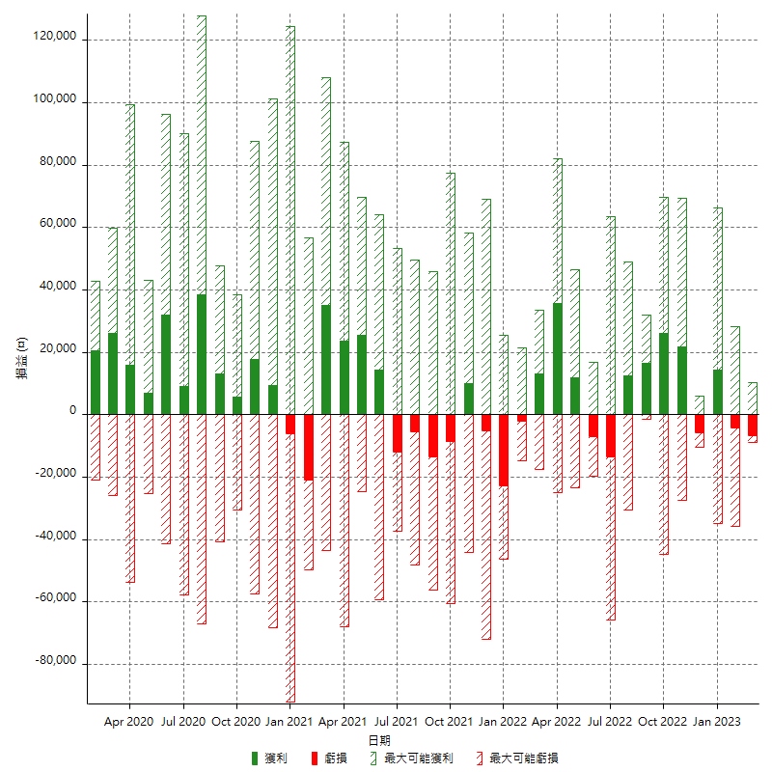

每月獲利和虧損 (%)

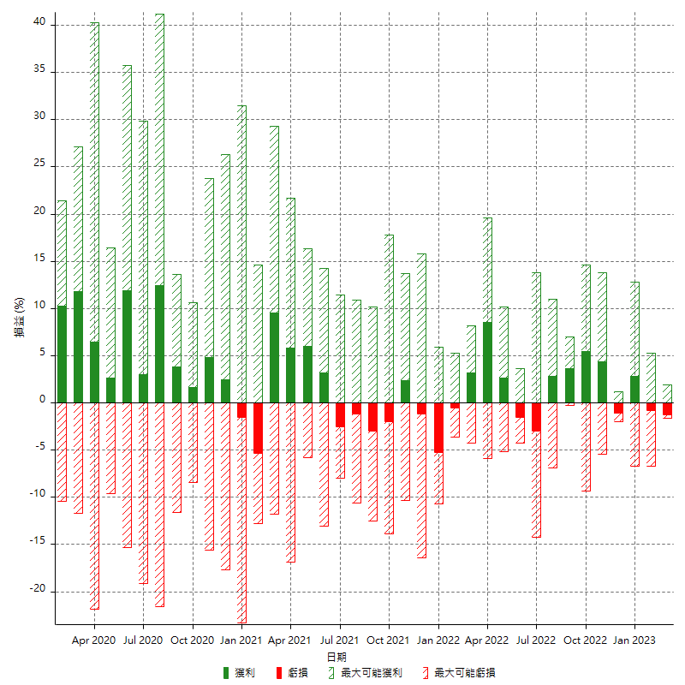

每月累積淨利

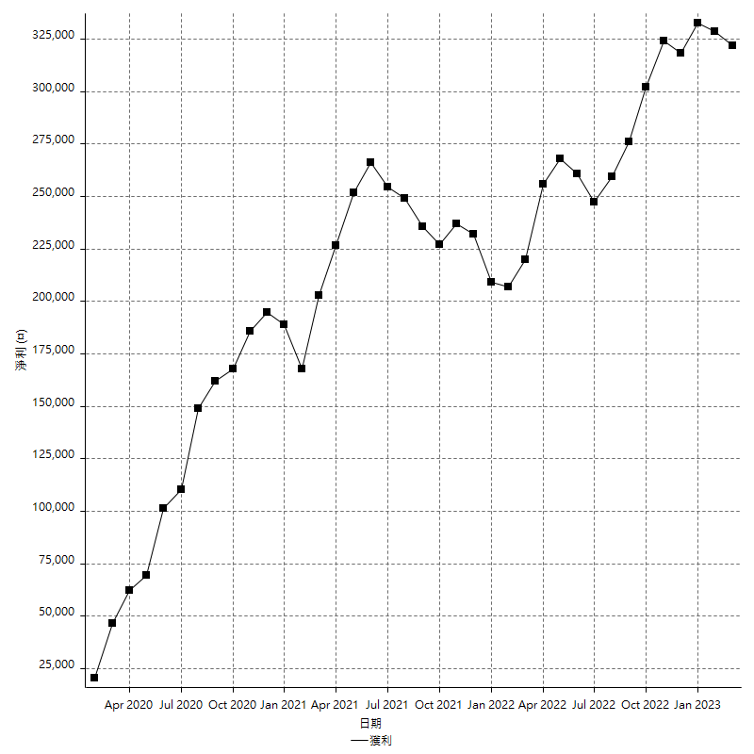

每月平均獲利

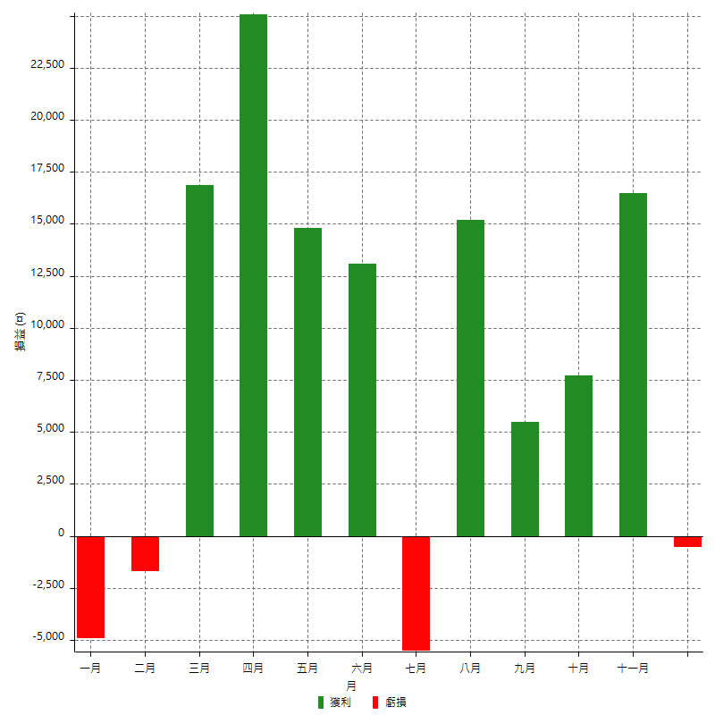

年獲利和虧損

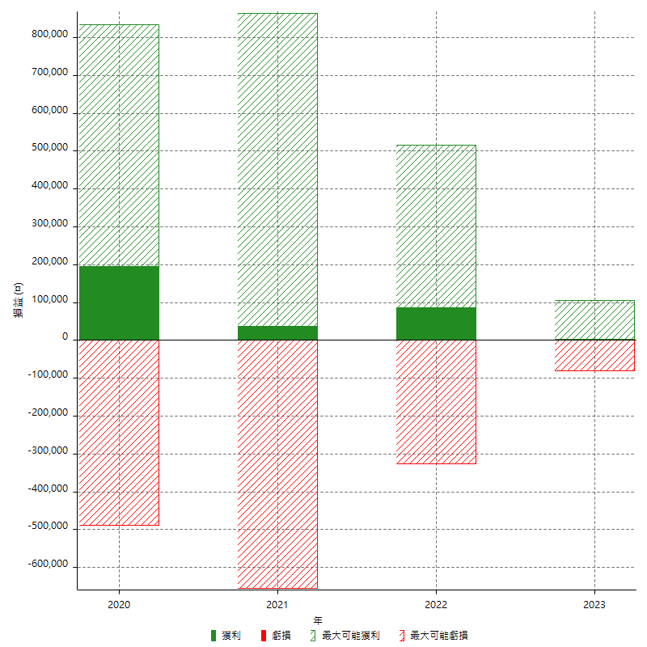

年獲利和虧損 (%)

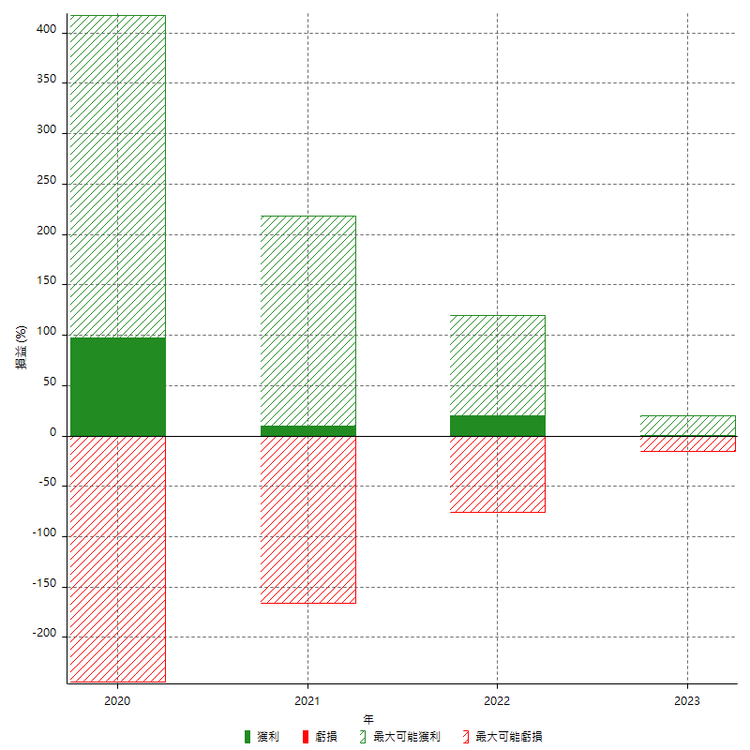

每年累積淨利

